策略分析
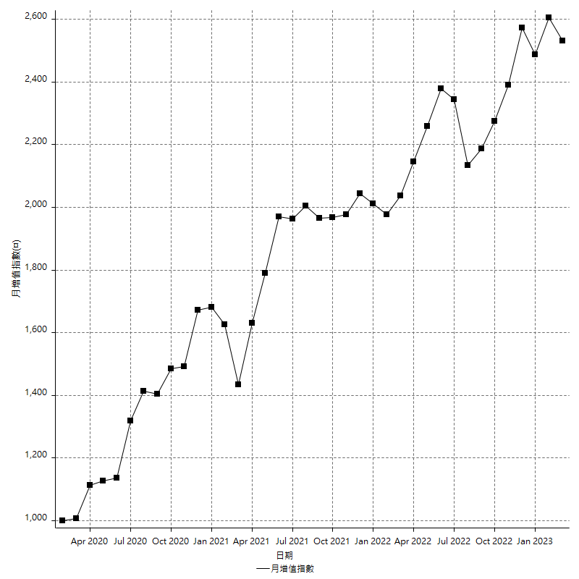
策略績效總結果

 | 所有交易 | 多單 | 空單
淨利 | 299600 | -8400 | 308000
毛利 | 1333600 | 0 | 1333600
毛損 | -1034000 | -8400 | -1025600
調整後淨利 | 111748.03293 | -16800 | 120550.39244
調整後毛利 | 1231617.0591 | 0 | 1231617.0591
調整後毛損 | -1119869.0262 | -16800 | -1111066.6667
特定淨利 | -39000 | -8400 | -30600
特定毛利 | 995000 | 0 | 995000
特定毛損 | -1034000 | -8400 | -1025600
帳戶所需金額 | 68400 | 8400 | 68400
帳戶報酬 | 438.01169591 | -100 | 450.29239766
初始資本報酬 | 149.8 | -4.2 | 154
最大策略虧損 | -75000 | -8400 | -75000
最大策略虧損 (%) | -20.275703619 | -4.2 | -18.88825865
最大平倉交易虧損 | -68400 | -8400 | -68400
最大平倉交易虧損 (%) | -18.596491228 | -4.2 | -17.013888889
最大的策略虧損報酬 | 3.9946666667 | -1 | 4.1066666667
獲利因子 | 1.2897485493 | 0 | 1.3003120125
調整獲利因子 | 1.0997866986 | 0 | 1.1084996932
特定獲利因子 | -0.96228239845 | 0 | -0.97016380655
最大持有契約數量 | 1 | 1 | 1
滑價支付 | 68800 | 400 | 68400
佣金支付 | 0 | 0 | 0
未平倉部位損益 | n/a | n/a | n/a
年報酬率 | 48.634736431 | -1.3635907411 | 49.998327172
月報酬率 | 4.0528947026 | -0.11363256175 | 4.1665272643
買進持有績效 | 71211.34461 | 5955.2384042 | 71211.34461
平均月報酬 | 7884.2105263
月報酬的標準差 | 19491.571655

績效比率

成長潛力比(Upside Potential Ratio) | 48.541578252
夏普比率 | 0.4508190417
索丁諾比率 | 0.73048067815
Fouse 比率 | 0.022641325168
Calmar 比率 | 0.0055511551155
Sterling 比率 | 0.0019570251844
淨利/最大損失百分比 | 3566.6666667
淨利/最大交易績效拉回百分比 | 3745
淨利/最大策略績效拉回百分比 | 399.46666667
特定淨利/最大損失百分比 | -464.28571429
特定淨利/最大交易績效拉回百分比 | -487.5
特定淨利/最大策略績效拉回百分比 | -52
調整後淨利/最大損失百分比 | 1330.3337254
調整後淨利/最大交易績效拉回百分比 | 1396.8504117
調整後淨利/最大策略績效拉回百分比 | 148.99737725

時間分析

交易期間 | 3 Yrs, 1 Mth, 3 Dys, 11 Mins
策略在市場的時間 | 11 Dys, 8 Hrs, 32 Mins
策略在市場的時間百分比 | 1.0093758623
最長的持平期間 | 1 Mth, 5 Dys, 22 Hrs, 52 Mins
最大獲利日期 | 2021-05-19
最大虧損日期 | 2020-02-12
最大策略虧損日期 | 7/28/22
最大平倉交易虧損日期 | 7/28/22

詳細權益曲線

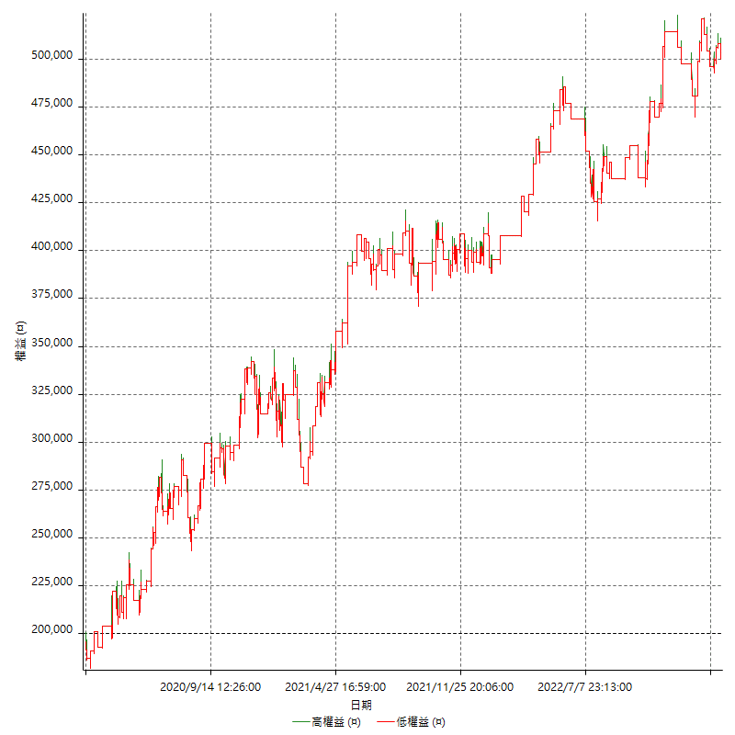

詳細權益曲線及績效拉回

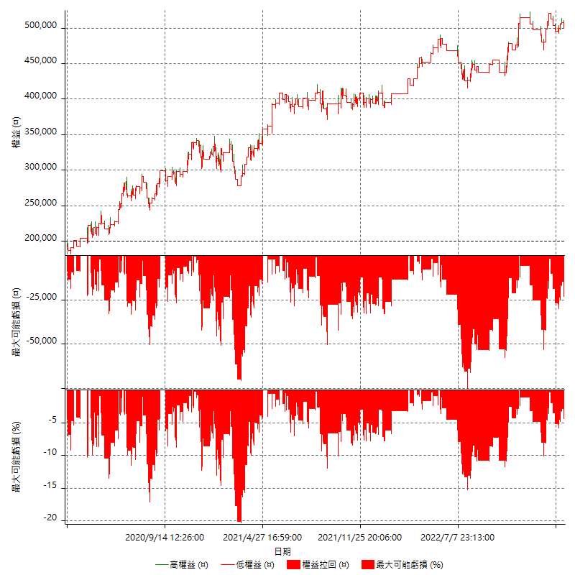

多單詳細權益曲線

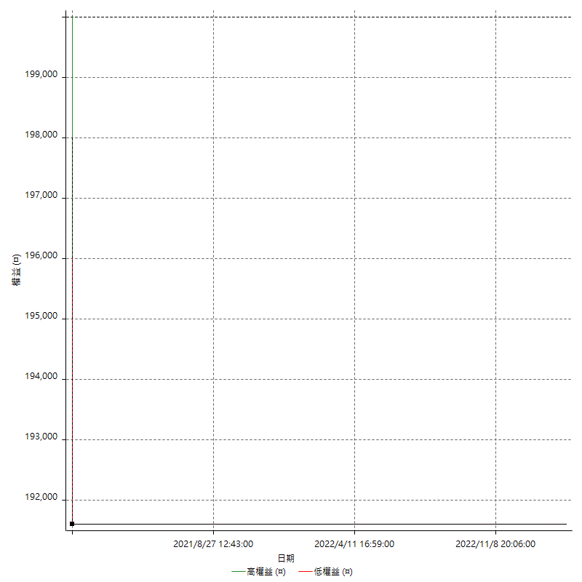

空單詳細權益曲線

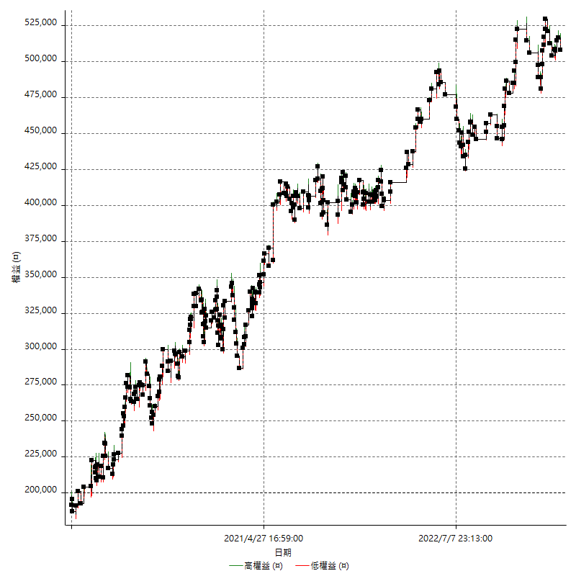

權益增加 & 拉回

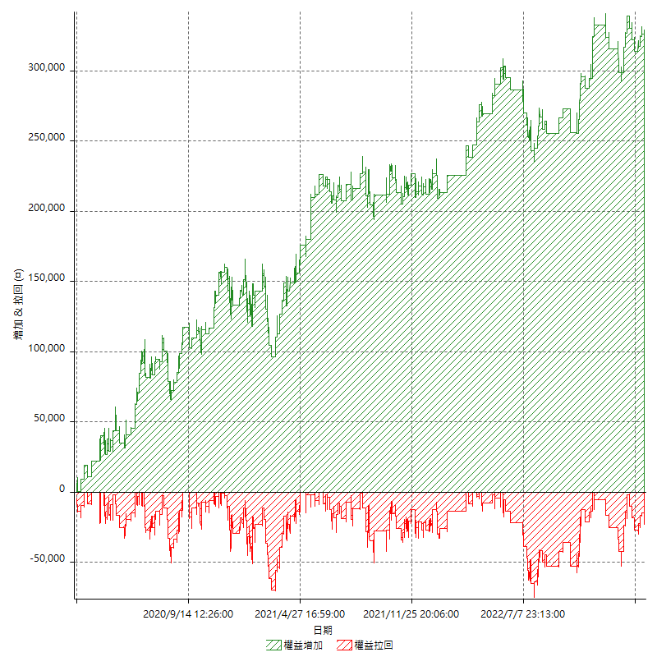

權益增加 & 拉回(%)

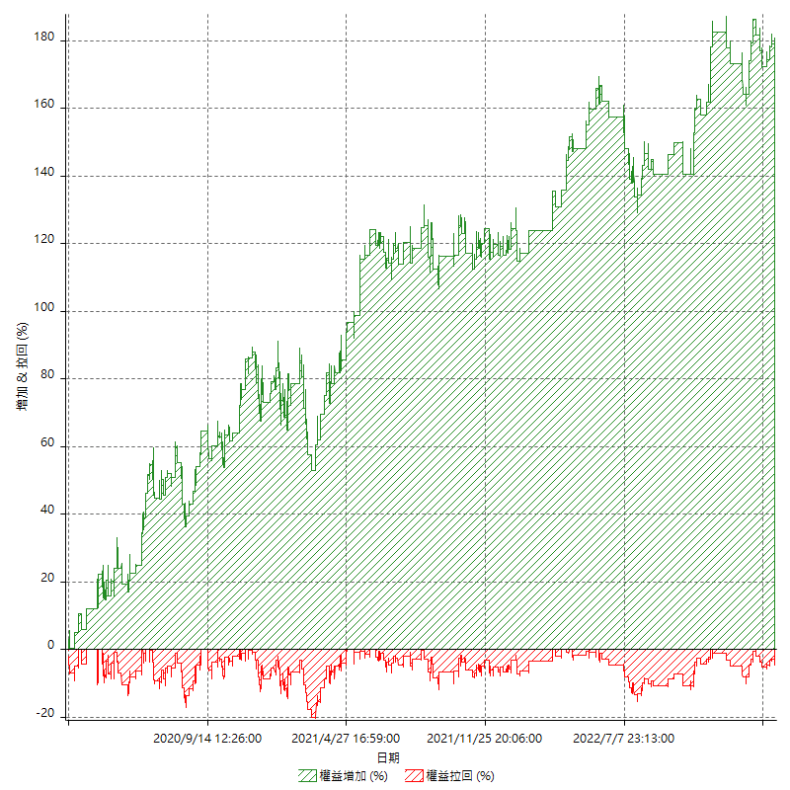

平倉權益曲線

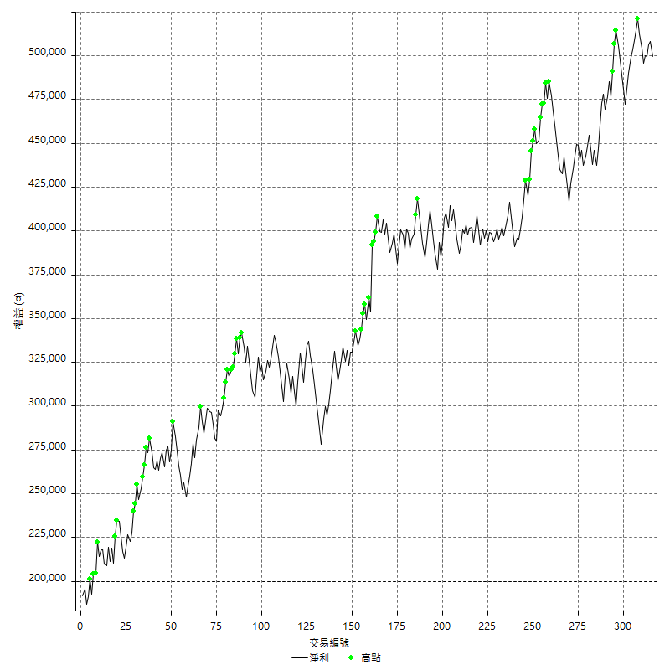

平倉權益曲線及績效拉回

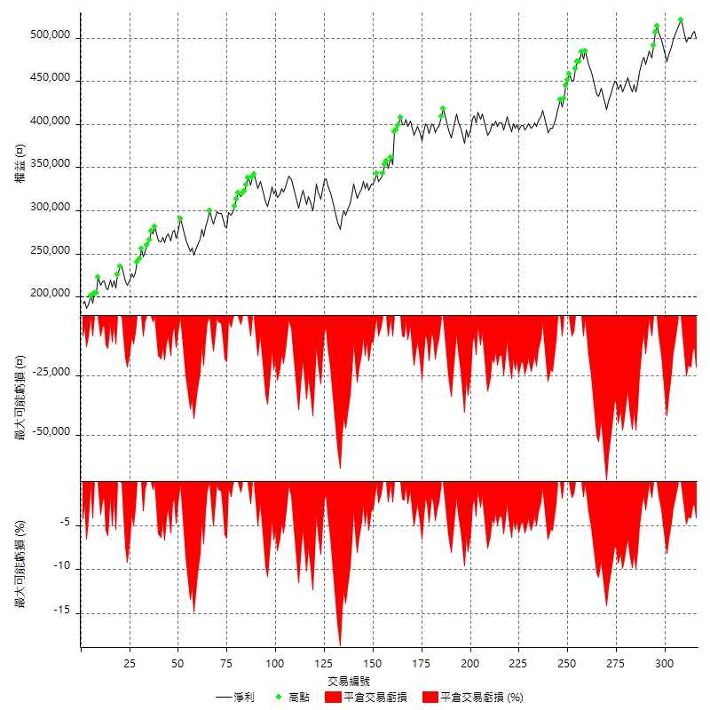

買進持有績效



月增值指數

交易分析
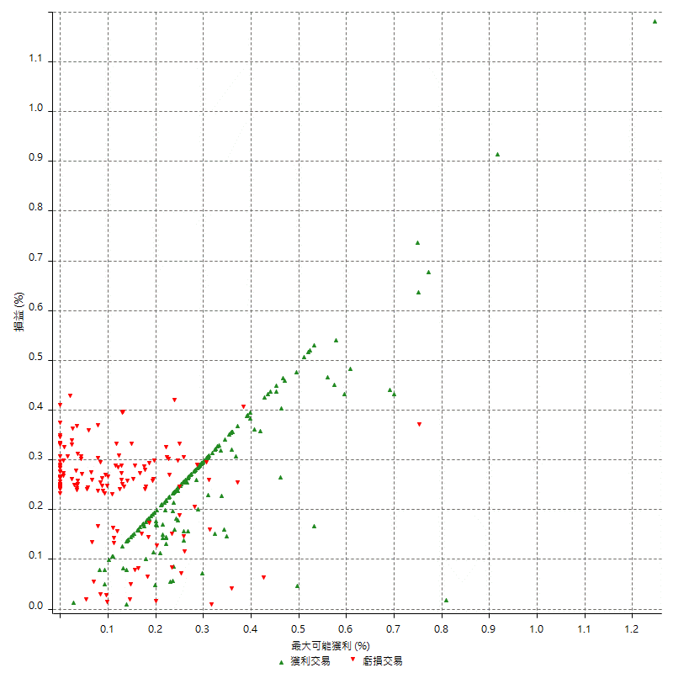
總交易分析

 | 所有交易 | 多單 | 空單
交易總次數 | 316 | 1 | 315
未平倉交易總數量 | 0 | 0 | 0
獲利交易次數 | 171 | 0 | 171
虧損交易次數 | 145 | 1 | 144
勝率 | 54.113924051 | 0 | 54.285714286
平均交易(獲利 & 虧損) | 948.10126582 | -8400 | 977.77777778
平均獲利交易 | 7798.8304094 | n/a | 7798.8304094
平均虧損交易 | -7131.0344828 | -8400 | -7122.2222222
平均獲利/平均虧損 比率 | 1.0936464307 | n/a | 1.0949995895
最大的交易獲利 | 38400 | n/a | 38400
最大的交易虧損 | -8400 | -8400 | -8400
平倉交易的平均K棒數 | 3.7 | 2 | 3.7
獲利平倉交易的平均K棒數 | 3.5 | n/a | 3.5
虧損平倉交易的平均K棒數 | 4 | 2 | 4
平倉交易間的平均K棒數 | n/a | n/a | n/a
獲利平倉交易間的平均K棒數 | 302.9 | n/a | 302.9
虧損平倉交易間的平均K棒數 | 357.3 | 52389 | 359.8

極端交易

 | 全部 | 正 | 負
1 Std. Deviation of Avg. Trade | 8252.2048734 | 4259.8810851 | 2466.8219895
平均交易金額 +1標準差 | 9200.3061392 | 12058.711494 | -4664.2124932
平均交易金額 -1標準差 | -7304.1036076 | 3538.9493242 | -9597.8564723
極端交易次數 | 22 | 22 | 0
極端交易損益比 |  | 338600

最大獲利/最大虧損

 | 最大可能獲利 | 最大可能虧損
最大值 | 40400 | -8000
最大值日期 | 2021-05-19 | 2020-02-12
平均值 | 6315.1898734 | -4995.5696203
最大值 (%) | 1.2462981244 | -0.40444893832
最大值 (%) 日期 | 2021-05-19 | 2020-04-07
平均值 (%) | 0.21875483213 | -0.17051600792
1標準差 | 4740.7611366 | 2935.0394375
平均交易金額 +1標準差 | 11055.95101 | -2060.5301827
平均交易金額 -1標準差 | 1574.4287368 | -7930.6090578

交易序列分析

Z值 | -0.048830168344
信賴界限 | 0.038946170961
策略精確預期 | 948.10126582
最大連續獲利交易次數 | 7
最大連續虧損交易次數 | 7
最大連續獲利金額 | 54600
最大連續虧損金額 | -58800
最大連續獲利 (%) | 15.441176471
最大連續虧損 (%) | -17.43772242

交易序列統計量

連續獲利 | 序列編號 | 序列的平均獲利 | 下筆交易的平均虧損
1 | 29 | 7944.8275862 | -6558.6206897
2 | 24 | 7233.3333333 | -6525
3 | 10 | 8206.6666667 | -7980
4 | 13 | 8207.6923077 | -6984.6153846
5 | 1 | 6880 | -8400
7 | 1 | 6942.8571429 | -8400
連續虧損 | 序列編號 | 序列的平均虧損 | 下筆交易的平均獲利
1 | 48 | -6829.1666667 | 7316.6666667
2 | 16 | -6893.75 | 8250
3 | 5 | -7920 | 5840
4 | 4 | -7375 | 10800
5 | 4 | -6870 | 10950
7 | 2 | -7957.1428571 | 11700

總交易

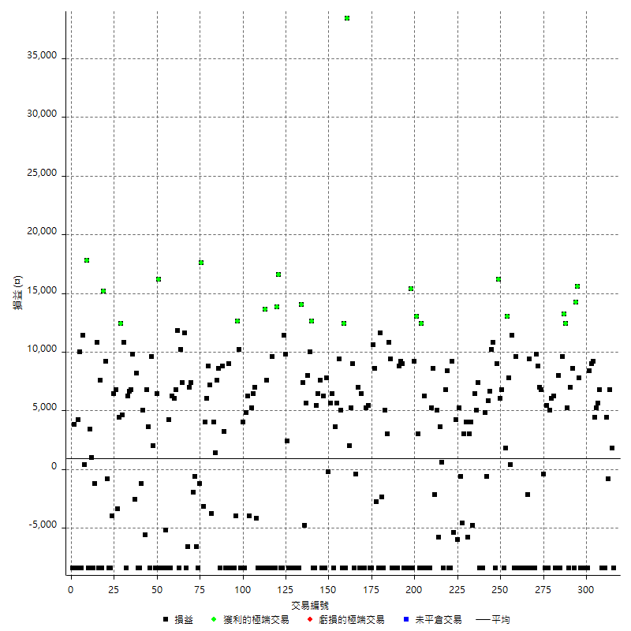

獲利交易

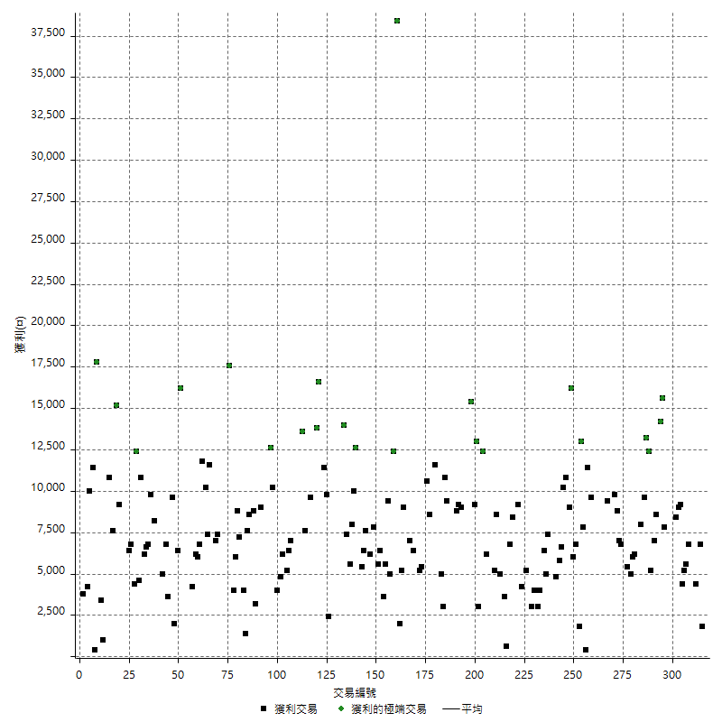

虧損交易

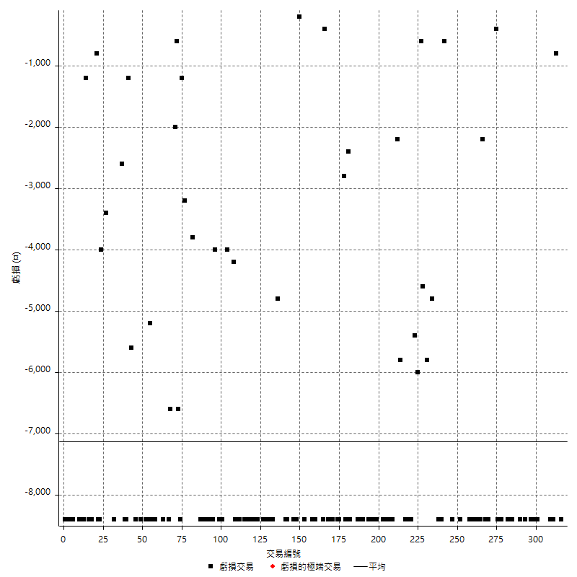

最大可能虧損

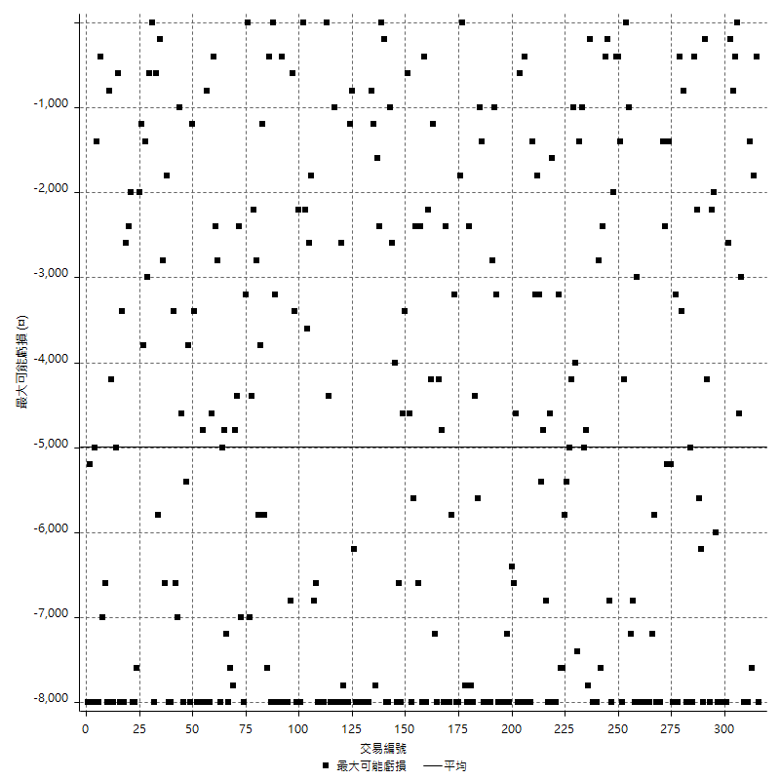

虧損的損益

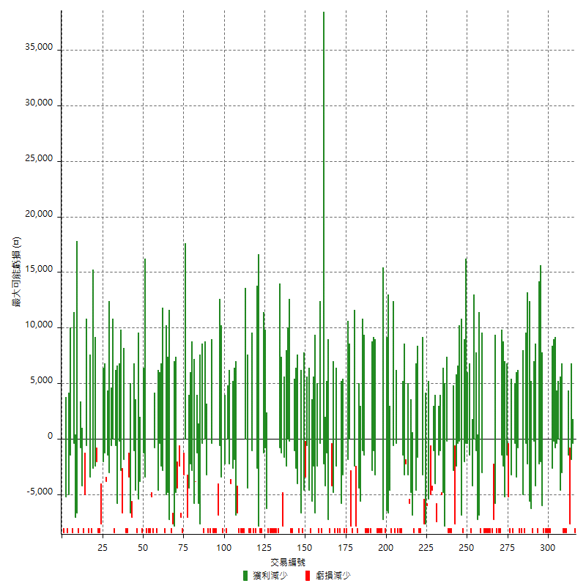

最大虧損幅度

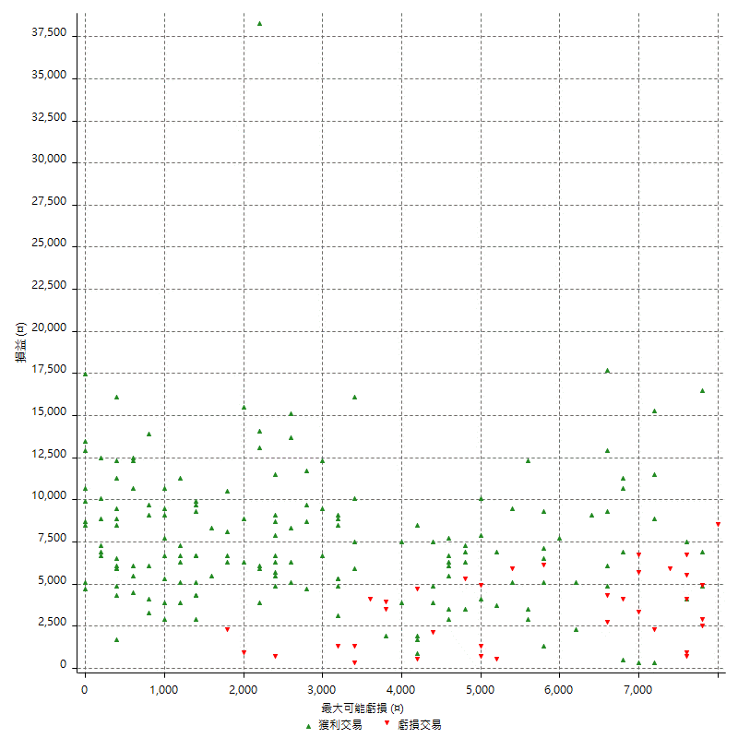

最大虧損幅度 (%)

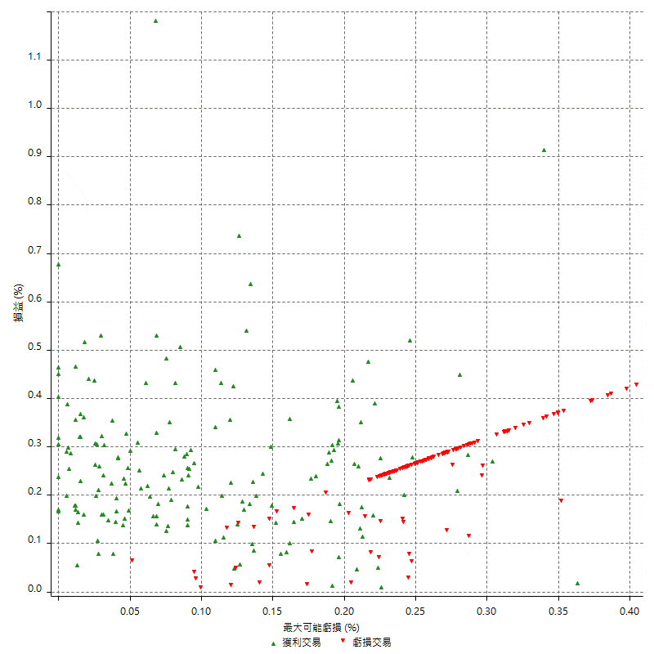

最大可能獲利

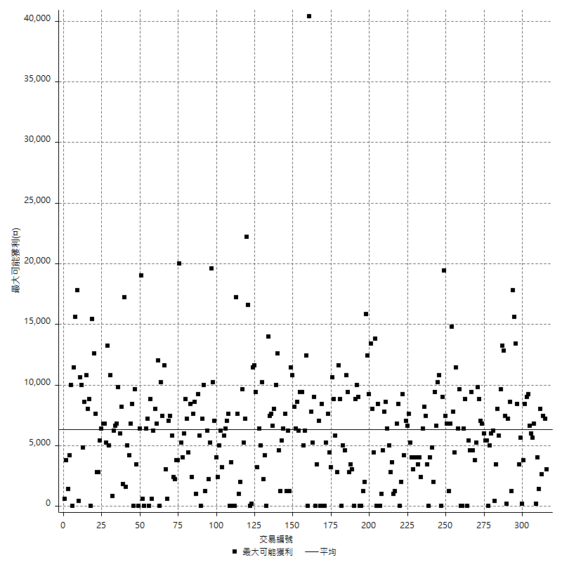

獲利的損益

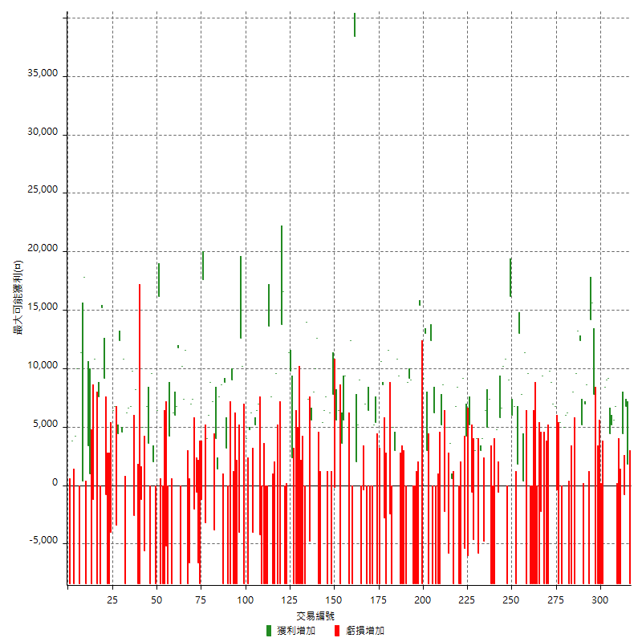

最大獲利幅度

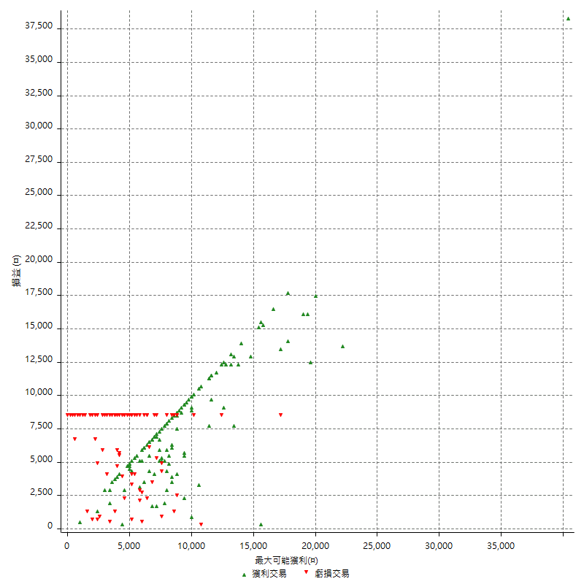

最大獲利幅度 (%)

週期性分析
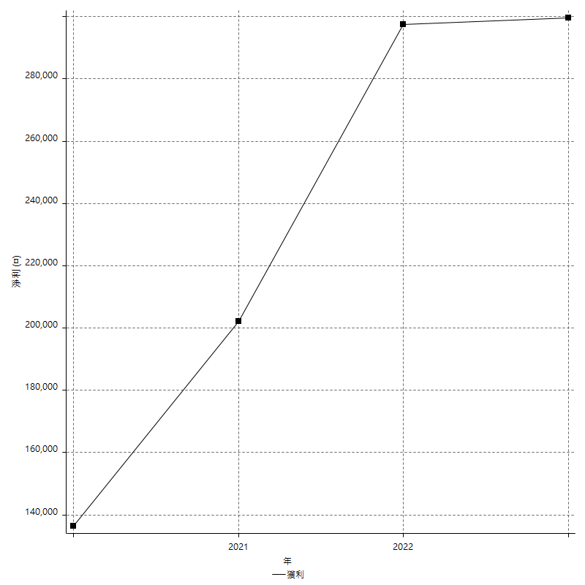
Daily Period Analysis

期間 | 獲利(¤) | 獲利(%) | 毛利 | 毛損 | 交易次數 | 勝率
2023-03-07 | -8400 | -1.6535433071 | 0 | -8400 | 1 | 0
2023-03-02 | 1800 | 0.35559067562 | 1800 | 0 | 1 | 100
2023-02-24 | 6800 | 1.3616339608 | 6800 | 0 | 1 | 100
2023-02-21 | 3600 | 0.72609923356 | 4400 | -800 | 2 | 50
2023-02-14 | -8400 | -1.6660055534 | 0 | -8400 | 1 | 0
2023-02-09 | -8400 | -1.638704643 | 0 | -8400 | 1 | 0
2023-02-03 | -8400 | -1.6122840691 | 0 | -8400 | 1 | 0
2023-01-31 | 12400 | 2.4380652772 | 12400 | 0 | 2 | 100
2023-01-17 | 9600 | 1.9238476954 | 9600 | 0 | 2 | 100
2023-01-13 | 18200 | 3.7853577371 | 18200 | 0 | 2 | 100
2023-01-10 | 0 | 0 | 8400 | -8400 | 2 | 50
2023-01-04 | -16800 | -3.3762057878 | 0 | -16800 | 2 | 0
2022-12-15 | -8400 | -1.6600790514 | 0 | -8400 | 1 | 0
2022-12-09 | -8400 | -1.632970451 | 0 | -8400 | 1 | 0
2022-11-18 | 7800 | 1.5396762732 | 7800 | 0 | 1 | 100
2022-11-16 | 29800 | 6.25 | 29800 | 0 | 2 | 100
2022-11-14 | 200 | 0.041963911037 | 8600 | -8400 | 2 | 50
2022-11-10 | 7000 | 1.4906303237 | 7000 | 0 | 1 | 100
2022-11-02 | -8400 | -1.7573221757 | 0 | -8400 | 1 | 0
2022-10-26 | 5200 | 1.0998307953 | 5200 | 0 | 1 | 100
2022-10-24 | 12400 | 2.6933101651 | 12400 | 0 | 1 | 100
2022-10-21 | 22800 | 5.21023766 | 22800 | 0 | 2 | 100
2022-10-18 | -400 | -0.091324200913 | 8000 | -8400 | 2 | 50
2022-10-05 | -16800 | -3.6939313984 | 0 | -16800 | 2 | 0
2022-09-21 | 6200 | 1.3820775747 | 6200 | 0 | 1 | 100
2022-09-13 | 11000 | 2.5137111517 | 11000 | 0 | 2 | 100
2022-08-19 | -8400 | -1.8834080717 | 0 | -8400 | 1 | 0
2022-08-17 | 5400 | 1.2256014526 | 5400 | 0 | 1 | 100
2022-08-12 | -8400 | -1.8708240535 | 0 | -8400 | 1 | 0
2022-08-08 | 6400 | 1.4460009038 | 6800 | -400 | 2 | 50
2022-08-04 | 7000 | 1.6069788797 | 7000 | 0 | 1 | 100
2022-08-03 | 8800 | 2.0618556701 | 8800 | 0 | 1 | 100
2022-07-28 | 1400 | 0.32910202163 | 9800 | -8400 | 2 | 50
2022-07-22 | -16800 | -3.7991858887 | 0 | -16800 | 2 | 0
2022-07-20 | 9400 | 2.1719038817 | 9400 | 0 | 1 | 100
2022-07-19 | -2200 | -0.50574712644 | 0 | -2200 | 1 | 0
2022-07-15 | -8400 | -1.8944519621 | 0 | -8400 | 1 | 0
2022-07-14 | -8400 | -1.8592297477 | 0 | -8400 | 1 | 0
2022-07-08 | -8400 | -1.8252933507 | 0 | -8400 | 1 | 0
2022-07-07 | -8400 | -1.7925736236 | 0 | -8400 | 1 | 0
2022-06-15 | -8400 | -1.7610062893 | 0 | -8400 | 1 | 0
2022-06-06 | -8400 | -1.7305315204 | 0 | -8400 | 1 | 0
2022-06-01 | 9600 | 2.0176544767 | 9600 | 0 | 1 | 100
2022-05-31 | -8400 | -1.7348203222 | 0 | -8400 | 1 | 0
2022-05-26 | 11400 | 2.4111675127 | 11400 | 0 | 1 | 100
2022-05-16 | 8200 | 1.7649591046 | 8200 | 0 | 2 | 100
2022-05-11 | 13000 | 2.8786536758 | 13000 | 0 | 1 | 100
2022-04-21 | 1800 | 0.40017785683 | 1800 | 0 | 1 | 100
2022-04-20 | -8400 | -1.8332605849 | 0 | -8400 | 1 | 0
2022-04-14 | 12800 | 2.8738212842 | 12800 | 0 | 2 | 100
2022-04-11 | 16200 | 3.7744641193 | 16200 | 0 | 1 | 100
2022-03-31 | 9000 | 2.1418372204 | 9000 | 0 | 1 | 100
2022-03-23 | -8400 | -1.959869342 | 0 | -8400 | 1 | 0
2022-03-18 | 21000 | 5.1521099117 | 21000 | 0 | 2 | 100
2022-02-10 | 12400 | 3.1376518219 | 12400 | 0 | 2 | 100
2022-01-18 | 4200 | 1.074168798 | 4800 | -600 | 2 | 50
2022-01-13 | -16800 | -4.1196665032 | 0 | -16800 | 2 | 0
2022-01-12 | -1000 | -0.2446183953 | 7400 | -8400 | 2 | 50
2022-01-05 | 11400 | 2.8686462003 | 11400 | 0 | 2 | 100
2022-01-03 | -4800 | -1.1934361014 | 0 | -4800 | 1 | 0
2021-12-30 | 7000 | 1.7712550607 | 7000 | 0 | 2 | 100
2021-12-29 | -1800 | -0.45340050378 | 4000 | -5800 | 2 | 50
2021-12-28 | 3000 | 0.7614213198 | 3000 | 0 | 1 | 100
2021-12-22 | -5200 | -1.3026052104 | 0 | -5200 | 2 | 0
2021-12-17 | 5200 | 1.3197969543 | 5200 | 0 | 1 | 100
2021-12-15 | -6000 | -1.5 | 0 | -6000 | 1 | 0
2021-12-08 | 4200 | 1.0611419909 | 4200 | 0 | 1 | 100
2021-12-03 | 3800 | 0.9693877551 | 9200 | -5400 | 2 | 50
2021-12-02 | -16800 | -4.1095890411 | 0 | -16800 | 2 | 0
2021-11-25 | 8400 | 2.0979020979 | 8400 | 0 | 1 | 100
2021-11-19 | 6800 | 1.7276422764 | 6800 | 0 | 1 | 100
2021-11-18 | -8400 | -2.0895522388 | 0 | -8400 | 1 | 0
2021-11-17 | 4200 | 1.0558069382 | 4200 | 0 | 2 | 100
2021-11-16 | -800 | -0.20070245861 | 5000 | -5800 | 2 | 50
2021-11-12 | 6400 | 1.6318204997 | 8600 | -2200 | 2 | 50
2021-11-10 | 5200 | 1.3436692506 | 5200 | 0 | 1 | 100
2021-11-08 | -8400 | -2.124430956 | 0 | -8400 | 1 | 0
2021-10-28 | -8400 | -2.0802377415 | 0 | -8400 | 1 | 0
2021-10-27 | -2200 | -0.54187192118 | 6200 | -8400 | 2 | 50
2021-10-21 | -8400 | -2.027027027 | 0 | -8400 | 1 | 0
2021-10-20 | 4000 | 0.9746588694 | 12400 | -8400 | 2 | 50
2021-10-18 | 16000 | 4.0567951318 | 16000 | 0 | 2 | 100
2021-10-08 | 800 | 0.20325203252 | 9200 | -8400 | 2 | 50
2021-09-14 | 15400 | 4.0719196192 | 15400 | 0 | 1 | 100
2021-09-13 | -8400 | -2.1727884118 | 0 | -8400 | 1 | 0
2021-09-06 | -16800 | -4.1646008924 | 0 | -16800 | 2 | 0
2021-09-03 | -8400 | -2.0398251578 | 0 | -8400 | 1 | 0
2021-09-02 | 18200 | 4.6239837398 | 18200 | 0 | 2 | 100
2021-09-01 | 400 | 0.1017293998 | 8800 | -8400 | 2 | 50
2021-08-30 | -16800 | -4.0975609756 | 0 | -16800 | 2 | 0
2021-08-24 | 1000 | 0.24449877751 | 9400 | -8400 | 2 | 50
2021-08-19 | 10800 | 2.7122049221 | 10800 | 0 | 1 | 100
2021-08-05 | 8000 | 2.0502306509 | 8000 | 0 | 2 | 100
2021-08-03 | -10800 | -2.6932668329 | 0 | -10800 | 2 | 0
2021-07-23 | 11600 | 2.978941962 | 11600 | 0 | 1 | 100
2021-07-15 | -8400 | -2.1116138763 | 0 | -8400 | 1 | 0
2021-07-12 | -2800 | -0.69895157264 | 0 | -2800 | 1 | 0
2021-07-08 | 8600 | 2.193877551 | 8600 | 0 | 1 | 100
2021-07-06 | 2200 | 0.5643919959 | 10600 | -8400 | 2 | 50
2021-07-01 | -3000 | -0.76374745418 | 5400 | -8400 | 2 | 50
2021-06-29 | 5200 | 1.3415892673 | 5200 | 0 | 1 | 100
2021-06-28 | -8400 | -2.1212121212 | 0 | -8400 | 1 | 0
2021-06-24 | -8400 | -2.0771513353 | 0 | -8400 | 1 | 0
2021-06-18 | -2000 | -0.49212598425 | 6400 | -8400 | 2 | 50
2021-06-16 | 6600 | 1.6508254127 | 7000 | -400 | 2 | 50
2021-06-10 | -8400 | -2.0578147967 | 0 | -8400 | 1 | 0
2021-06-02 | 14200 | 3.6040609137 | 14200 | 0 | 2 | 100
2021-05-26 | 2000 | 0.51020408163 | 2000 | 0 | 1 | 100
2021-05-19 | 30000 | 8.2872928177 | 38400 | -8400 | 2 | 50
2021-05-10 | 4000 | 1.1173184358 | 12400 | -8400 | 2 | 50
2021-04-28 | 5000 | 1.4164305949 | 5000 | 0 | 1 | 100
2021-04-27 | 15000 | 4.4378698225 | 15000 | 0 | 2 | 100
2021-04-20 | -4800 | -1.4002333722 | 3600 | -8400 | 2 | 50
2021-04-19 | 12000 | 3.6275695284 | 12000 | 0 | 2 | 100
2021-04-16 | -200 | -0.060422960725 | 0 | -200 | 1 | 0
2021-04-09 | -600 | -0.18094089264 | 7800 | -8400 | 2 | 50
2021-04-08 | 6200 | 1.9053472649 | 6200 | 0 | 1 | 100
2021-04-01 | -800 | -0.24524831392 | 7600 | -8400 | 2 | 50
2021-03-31 | 11800 | 3.7531806616 | 11800 | 0 | 2 | 100
2021-03-30 | -16800 | -5.0724637681 | 0 | -16800 | 2 | 0
2021-03-25 | 12600 | 3.9548022599 | 12600 | 0 | 1 | 100
2021-03-23 | 10000 | 3.2404406999 | 10000 | 0 | 1 | 100
2021-03-17 | 13600 | 4.6101694915 | 13600 | 0 | 2 | 100
2021-03-12 | 2600 | 0.88919288646 | 7400 | -4800 | 2 | 50
2021-03-10 | 14000 | 5.0287356322 | 14000 | 0 | 1 | 100
2021-03-03 | -8400 | -2.9288702929 | 0 | -8400 | 1 | 0
2021-02-24 | -8400 | -2.8455284553 | 0 | -8400 | 1 | 0
2021-02-23 | -8400 | -2.766798419 | 0 | -8400 | 1 | 0
2021-02-22 | -8400 | -2.6923076923 | 0 | -8400 | 1 | 0
2021-02-18 | -16800 | -5.1094890511 | 0 | -16800 | 2 | 0
2021-02-05 | -8400 | -2.4911032028 | 0 | -8400 | 1 | 0
2021-02-03 | 12200 | 3.7538461538 | 12200 | 0 | 2 | 100
2021-01-20 | 3000 | 0.93167701863 | 11400 | -8400 | 2 | 50
2021-01-18 | -8400 | -2.5423728814 | 0 | -8400 | 1 | 0
2021-01-15 | 30400 | 10.133333333 | 30400 | 0 | 2 | 100
2021-01-14 | -8400 | -2.7237354086 | 0 | -8400 | 1 | 0
2021-01-12 | 1200 | 0.390625 | 9600 | -8400 | 2 | 50
2021-01-11 | -8400 | -2.6615969582 | 0 | -8400 | 1 | 0
2021-01-08 | -800 | -0.25284450063 | 7600 | -8400 | 2 | 50
2021-01-06 | 5200 | 1.6709511568 | 13600 | -8400 | 2 | 50
2021-01-05 | -16800 | -5.1219512195 | 0 | -16800 | 2 | 0
2021-01-04 | -8400 | -2.4970273484 | 0 | -8400 | 1 | 0
2020-12-31 | 2800 | 0.83932853717 | 7000 | -4200 | 2 | 50
2020-12-29 | 11600 | 3.602484472 | 11600 | 0 | 2 | 100
2020-12-25 | -4000 | -1.226993865 | 0 | -4000 | 1 | 0
2020-12-22 | 6200 | 1.9387116948 | 6200 | 0 | 1 | 100
2020-12-21 | 4800 | 1.5238095238 | 4800 | 0 | 1 | 100
2020-12-09 | -4400 | -1.3775829681 | 4000 | -8400 | 2 | 50
2020-12-08 | -8400 | -2.562538133 | 0 | -8400 | 1 | 0
2020-12-07 | 22800 | 7.4754098361 | 22800 | 0 | 2 | 100
2020-12-04 | -4000 | -1.2944983819 | 0 | -4000 | 1 | 0
2020-12-03 | -8400 | -2.6465028355 | 0 | -8400 | 1 | 0
2020-12-02 | -16800 | -5.026929982 | 0 | -16800 | 2 | 0
2020-11-30 | 600 | 0.17985611511 | 9000 | -8400 | 2 | 50
2020-11-27 | -8400 | -2.4561403509 | 0 | -8400 | 1 | 0
2020-11-24 | 3200 | 0.94451003542 | 3200 | 0 | 1 | 100
2020-11-17 | 400 | 0.11820330969 | 8800 | -8400 | 2 | 50
2020-11-12 | 16200 | 5.0279329609 | 16200 | 0 | 2 | 100
2020-11-06 | 5400 | 1.7045454545 | 5400 | 0 | 2 | 100
2020-11-05 | 3400 | 1.0848755584 | 7200 | -3800 | 2 | 50
2020-11-04 | 14800 | 4.9564634963 | 14800 | 0 | 2 | 100
2020-10-26 | 4000 | 1.3577732519 | 4000 | 0 | 1 | 100
2020-10-20 | -3200 | -1.0745466756 | 0 | -3200 | 1 | 0
2020-10-13 | 17600 | 6.2812276945 | 17600 | 0 | 1 | 100
2020-10-12 | -1200 | -0.42643923241 | 0 | -1200 | 1 | 0
2020-10-08 | -8400 | -2.8985507246 | 0 | -8400 | 1 | 0
2020-10-07 | -6600 | -2.2267206478 | 0 | -6600 | 1 | 0
2020-10-05 | -600 | -0.20202020202 | 0 | -600 | 1 | 0
2020-09-29 | 5400 | 1.8518518519 | 7400 | -2000 | 2 | 50
2020-09-21 | 7000 | 2.4595924104 | 7000 | 0 | 1 | 100
2020-09-15 | -15000 | -5.0066755674 | 0 | -15000 | 2 | 0
2020-09-03 | 11600 | 4.0277777778 | 11600 | 0 | 1 | 100
2020-09-02 | 7400 | 2.6372059872 | 7400 | 0 | 1 | 100
2020-08-27 | 10200 | 3.7721893491 | 10200 | 0 | 1 | 100
2020-08-26 | 3400 | 1.2734082397 | 11800 | -8400 | 2 | 50
2020-08-24 | 6800 | 2.6133743274 | 6800 | 0 | 1 | 100
2020-08-18 | 6000 | 2.3603461841 | 6000 | 0 | 1 | 100
2020-08-13 | 6200 | 2.5 | 6200 | 0 | 1 | 100
2020-08-11 | -4200 | -1.6653449643 | 4200 | -8400 | 2 | 50
2020-08-10 | -8400 | -3.2233307751 | 0 | -8400 | 1 | 0
2020-08-06 | -13600 | -4.9598832969 | 0 | -13600 | 2 | 0
2020-08-05 | -8400 | -2.9723991507 | 0 | -8400 | 1 | 0
2020-07-30 | -8400 | -2.8865979381 | 0 | -8400 | 1 | 0
2020-07-28 | 16200 | 5.8951965066 | 16200 | 0 | 1 | 100
2020-07-22 | -2000 | -0.7225433526 | 6400 | -8400 | 2 | 50
2020-07-15 | 2000 | 0.72780203785 | 2000 | 0 | 1 | 100
2020-07-14 | 9600 | 3.6199095023 | 9600 | 0 | 1 | 100
2020-07-09 | -8400 | -3.0701754386 | 0 | -8400 | 1 | 0
2020-07-07 | 10400 | 3.9513677812 | 10400 | 0 | 2 | 100
2020-07-03 | -600 | -0.22744503412 | 5000 | -5600 | 2 | 50
2020-06-24 | -1200 | -0.45283018868 | 0 | -1200 | 1 | 0
2020-06-23 | -8400 | -3.0724213606 | 0 | -8400 | 1 | 0
2020-06-22 | -8400 | -2.9808374734 | 0 | -8400 | 1 | 0
2020-06-17 | 5600 | 2.0275162925 | 8200 | -2600 | 2 | 50
2020-06-15 | 9800 | 3.6786786787 | 9800 | 0 | 1 | 100
2020-06-11 | 13400 | 5.2964426877 | 13400 | 0 | 2 | 100
2020-06-09 | 6200 | 2.5121555916 | 6200 | 0 | 1 | 100
2020-06-08 | 2400 | 0.98199672668 | 10800 | -8400 | 2 | 50
2020-06-04 | 17000 | 7.4758135444 | 17000 | 0 | 2 | 100
2020-05-27 | 4400 | 1.9730941704 | 4400 | 0 | 1 | 100
2020-05-19 | 3400 | 1.5482695811 | 6800 | -3400 | 2 | 50
2020-05-18 | 6400 | 3.0018761726 | 6400 | 0 | 1 | 100
2020-05-15 | -4000 | -1.8416206262 | 0 | -4000 | 1 | 0
2020-05-06 | -8400 | -3.7234042553 | 0 | -8400 | 1 | 0
2020-04-29 | -8400 | -3.5897435897 | 0 | -8400 | 1 | 0
2020-04-28 | 8400 | 3.7234042553 | 9200 | -800 | 2 | 50
2020-04-23 | 6800 | 3.1078610603 | 15200 | -8400 | 2 | 50
2020-04-20 | 7600 | 3.5984848485 | 7600 | 0 | 1 | 100
2020-04-15 | -8400 | -3.825136612 | 0 | -8400 | 1 | 0
2020-04-13 | 10800 | 5.1724137931 | 10800 | 0 | 1 | 100
2020-04-09 | -1200 | -0.57142857143 | 0 | -1200 | 1 | 0
2020-04-08 | -7400 | -3.4038638454 | 1000 | -8400 | 2 | 50
2020-04-07 | -5000 | -2.2482014388 | 3400 | -8400 | 2 | 50
2020-03-27 | 17800 | 8.6999022483 | 17800 | 0 | 1 | 100
2020-03-26 | 400 | 0.1958863859 | 400 | 0 | 1 | 100
2020-03-11 | 11400 | 5.9128630705 | 11400 | 0 | 1 | 100
2020-03-04 | -8400 | -4.1749502982 | 0 | -8400 | 1 | 0
2020-02-26 | 10000 | 5.230125523 | 10000 | 0 | 1 | 100
2020-02-20 | 4200 | 2.2459893048 | 4200 | 0 | 1 | 100
2020-02-13 | -4600 | -2.4008350731 | 3800 | -8400 | 2 | 50
2020-02-12 | -8400 | -4.2 | 0 | -8400 | 1 | 0

Daily Rolling Period Analysis

期間 | 獲利(¤) | 獲利(%) | 毛利 | 毛損 | 交易次數 | 勝率
當日 - 2023/3/7 | -8400 | -0.29296875 | 0 | -8400 | 1 | 0
2023/3/6 - 2023/3/7 | -8400 | -0.29296875 | 0 | -8400 | 1 | 0
2023/3/5 - 2023/3/7 | -8400 | -0.29296875 | 0 | -8400 | 1 | 0
2023/3/4 - 2023/3/7 | -8400 | -0.29296875 | 0 | -8400 | 1 | 0
2023/3/3 - 2023/3/7 | -8400 | -0.29296875 | 0 | -8400 | 1 | 0
2023/3/2 - 2023/3/7 | -6600 | -0.2304791172 | 1800 | -8400 | 2 | 50
2023/3/1 - 2023/3/7 | -6600 | -0.2304791172 | 1800 | -8400 | 2 | 50
2023/2/28 - 2023/3/7 | -6600 | -0.2304791172 | 1800 | -8400 | 2 | 50
2023/2/27 - 2023/3/7 | -6600 | -0.2304791172 | 1800 | -8400 | 2 | 50
2023/2/26 - 2023/3/7 | -6600 | -0.2304791172 | 1800 | -8400 | 2 | 50
2023/2/25 - 2023/3/7 | -6600 | -0.2304791172 | 1800 | -8400 | 2 | 50
2023/2/24 - 2023/3/7 | 200 | 0.0070175438596 | 8600 | -8400 | 3 | 66.666666667
2023/2/23 - 2023/3/7 | 200 | 0.0070175438596 | 8600 | -8400 | 3 | 66.666666667
2023/2/22 - 2023/3/7 | 200 | 0.0070175438596 | 8600 | -8400 | 3 | 66.666666667
2023/2/21 - 2023/3/7 | 3800 | 0.13374630438 | 13000 | -9200 | 5 | 60
2023/2/20 - 2023/3/7 | 3800 | 0.13374630438 | 13000 | -9200 | 5 | 60
2023/2/19 - 2023/3/7 | 3800 | 0.13374630438 | 13000 | -9200 | 5 | 60
2023/2/18 - 2023/3/7 | 3800 | 0.13374630438 | 13000 | -9200 | 5 | 60
2023/2/17 - 2023/3/7 | 3800 | 0.13374630438 | 13000 | -9200 | 5 | 60
2023/2/16 - 2023/3/7 | 3800 | 0.13374630438 | 13000 | -9200 | 5 | 60
2023/2/15 - 2023/3/7 | 3800 | 0.13374630438 | 13000 | -9200 | 5 | 60
2023/2/14 - 2023/3/7 | -4600 | -0.16190342109 | 13000 | -17600 | 6 | 50
2023/2/13 - 2023/3/7 | -4600 | -0.16190342109 | 13000 | -17600 | 6 | 50
2023/2/12 - 2023/3/7 | -4600 | -0.16190342109 | 13000 | -17600 | 6 | 50
2023/2/11 - 2023/3/7 | -4600 | -0.16190342109 | 13000 | -17600 | 6 | 50
2023/2/10 - 2023/3/7 | -4600 | -0.16190342109 | 13000 | -17600 | 6 | 50
2023/2/9 - 2023/3/7 | -13000 | -0.45755314656 | 13000 | -26000 | 7 | 42.857142857
2023/2/8 - 2023/3/7 | -13000 | -0.45755314656 | 13000 | -26000 | 7 | 42.857142857
2023/2/7 - 2023/3/7 | -13000 | -0.45755314656 | 13000 | -26000 | 7 | 42.857142857
2023/2/6 - 2023/3/7 | -13000 | -0.45755314656 | 13000 | -26000 | 7 | 42.857142857
2023/2/5 - 2023/3/7 | -13000 | -0.45755314656 | 13000 | -26000 | 7 | 42.857142857
2023/2/4 - 2023/3/7 | -13000 | -0.45755314656 | 13000 | -26000 | 7 | 42.857142857
2023/2/3 - 2023/3/7 | -21400 | -0.75320287203 | 13000 | -34400 | 8 | 37.5
2023/2/2 - 2023/3/7 | -21400 | -0.75320287203 | 13000 | -34400 | 8 | 37.5
2023/2/1 - 2023/3/7 | -21400 | -0.75320287203 | 13000 | -34400 | 8 | 37.5
2023/1/31 - 2023/3/7 | -9000 | -0.31955688112 | 25400 | -34400 | 10 | 50
2023/1/30 - 2023/3/7 | -9000 | -0.31955688112 | 25400 | -34400 | 10 | 50
2023/1/29 - 2023/3/7 | -9000 | -0.31955688112 | 25400 | -34400 | 10 | 50
2023/1/28 - 2023/3/7 | -9000 | -0.31955688112 | 25400 | -34400 | 10 | 50
2023/1/27 - 2023/3/7 | -9000 | -0.31955688112 | 25400 | -34400 | 10 | 50
2023/1/26 - 2023/3/7 | -9000 | -0.31955688112 | 25400 | -34400 | 10 | 50
2023/1/25 - 2023/3/7 | -9000 | -0.31955688112 | 25400 | -34400 | 10 | 50
2023/1/24 - 2023/3/7 | -9000 | -0.31955688112 | 25400 | -34400 | 10 | 50
2023/1/23 - 2023/3/7 | -9000 | -0.31955688112 | 25400 | -34400 | 10 | 50
2023/1/22 - 2023/3/7 | -9000 | -0.31955688112 | 25400 | -34400 | 10 | 50
2023/1/21 - 2023/3/7 | -9000 | -0.31955688112 | 25400 | -34400 | 10 | 50
2023/1/20 - 2023/3/7 | -9000 | -0.31955688112 | 25400 | -34400 | 10 | 50
2023/1/19 - 2023/3/7 | -9000 | -0.31955688112 | 25400 | -34400 | 10 | 50
2023/1/18 - 2023/3/7 | -9000 | -0.31955688112 | 25400 | -34400 | 10 | 50
2023/1/17 - 2023/3/7 | 600 | 0.02145002145 | 35000 | -34400 | 12 | 58.333333333
2023/1/16 - 2023/3/7 | 600 | 0.02145002145 | 35000 | -34400 | 12 | 58.333333333
2023/1/15 - 2023/3/7 | 600 | 0.02145002145 | 35000 | -34400 | 12 | 58.333333333
2023/1/14 - 2023/3/7 | 600 | 0.02145002145 | 35000 | -34400 | 12 | 58.333333333
2023/1/13 - 2023/3/7 | 18800 | 0.68096203999 | 53200 | -34400 | 14 | 64.285714286
2023/1/12 - 2023/3/7 | 18800 | 0.68096203999 | 53200 | -34400 | 14 | 64.285714286
2023/1/11 - 2023/3/7 | 18800 | 0.68096203999 | 53200 | -34400 | 14 | 64.285714286
2023/1/10 - 2023/3/7 | 18800 | 0.68513119534 | 61600 | -42800 | 16 | 62.5
2023/1/9 - 2023/3/7 | 18800 | 0.68513119534 | 61600 | -42800 | 16 | 62.5
2023/1/8 - 2023/3/7 | 18800 | 0.68513119534 | 61600 | -42800 | 16 | 62.5
2023/1/7 - 2023/3/7 | 18800 | 0.68513119534 | 61600 | -42800 | 16 | 62.5
2023/1/6 - 2023/3/7 | 18800 | 0.68513119534 | 61600 | -42800 | 16 | 62.5
2023/1/5 - 2023/3/7 | 18800 | 0.68513119534 | 61600 | -42800 | 16 | 62.5
2023/1/4 - 2023/3/7 | 2000 | 0.072886297376 | 61600 | -59600 | 18 | 55.555555556
2023/1/3 - 2023/3/7 | 2000 | 0.072886297376 | 61600 | -59600 | 18 | 55.555555556
2023/1/2 - 2023/3/7 | 2000 | 0.072886297376 | 61600 | -59600 | 18 | 55.555555556
2023/1/1 - 2023/3/7 | 2000 | 0.072886297376 | 61600 | -59600 | 18 | 55.555555556
2022/12/31 - 2023/3/7 | 2000 | 0.072886297376 | 61600 | -59600 | 18 | 55.555555556
2022/12/30 - 2023/3/7 | 2000 | 0.072886297376 | 61600 | -59600 | 18 | 55.555555556
2022/12/29 - 2023/3/7 | 2000 | 0.072886297376 | 61600 | -59600 | 18 | 55.555555556
2022/12/28 - 2023/3/7 | 2000 | 0.072886297376 | 61600 | -59600 | 18 | 55.555555556
2022/12/27 - 2023/3/7 | 2000 | 0.072886297376 | 61600 | -59600 | 18 | 55.555555556
2022/12/26 - 2023/3/7 | 2000 | 0.072886297376 | 61600 | -59600 | 18 | 55.555555556
2022/12/25 - 2023/3/7 | 2000 | 0.072886297376 | 61600 | -59600 | 18 | 55.555555556
2022/12/24 - 2023/3/7 | 2000 | 0.072886297376 | 61600 | -59600 | 18 | 55.555555556
2022/12/23 - 2023/3/7 | 2000 | 0.072886297376 | 61600 | -59600 | 18 | 55.555555556
2022/12/22 - 2023/3/7 | 2000 | 0.072886297376 | 61600 | -59600 | 18 | 55.555555556
2022/12/21 - 2023/3/7 | 2000 | 0.072886297376 | 61600 | -59600 | 18 | 55.555555556
2022/12/20 - 2023/3/7 | 2000 | 0.072886297376 | 61600 | -59600 | 18 | 55.555555556
2022/12/19 - 2023/3/7 | 2000 | 0.072886297376 | 61600 | -59600 | 18 | 55.555555556
2022/12/18 - 2023/3/7 | 2000 | 0.072886297376 | 61600 | -59600 | 18 | 55.555555556
2022/12/17 - 2023/3/7 | 2000 | 0.072886297376 | 61600 | -59600 | 18 | 55.555555556
2022/12/16 - 2023/3/7 | 2000 | 0.072886297376 | 61600 | -59600 | 18 | 55.555555556
2022/12/15 - 2023/3/7 | -6400 | -0.2332361516 | 61600 | -68000 | 19 | 52.631578947
2022/12/14 - 2023/3/7 | -6400 | -0.2332361516 | 61600 | -68000 | 19 | 52.631578947
2022/12/13 - 2023/3/7 | -6400 | -0.2332361516 | 61600 | -68000 | 19 | 52.631578947
2022/12/12 - 2023/3/7 | -6400 | -0.2332361516 | 61600 | -68000 | 19 | 52.631578947
2022/12/11 - 2023/3/7 | -6400 | -0.2332361516 | 61600 | -68000 | 19 | 52.631578947
2022/12/10 - 2023/3/7 | -6400 | -0.2332361516 | 61600 | -68000 | 19 | 52.631578947
2022/12/9 - 2023/3/7 | -14800 | -0.53935860058 | 61600 | -76400 | 20 | 50
2022/12/8 - 2023/3/7 | -14800 | -0.53935860058 | 61600 | -76400 | 20 | 50
2022/12/7 - 2023/3/7 | -14800 | -0.53935860058 | 61600 | -76400 | 20 | 50
2022/12/6 - 2023/3/7 | -14800 | -0.53935860058 | 61600 | -76400 | 20 | 50
2022/12/5 - 2023/3/7 | -14800 | -0.53935860058 | 61600 | -76400 | 20 | 50
2022/12/4 - 2023/3/7 | -14800 | -0.53935860058 | 61600 | -76400 | 20 | 50
2022/12/3 - 2023/3/7 | -14800 | -0.53935860058 | 61600 | -76400 | 20 | 50
2022/12/2 - 2023/3/7 | -14800 | -0.53935860058 | 61600 | -76400 | 20 | 50
2022/12/1 - 2023/3/7 | -14800 | -0.53935860058 | 61600 | -76400 | 20 | 50
2022/11/30 - 2023/3/7 | -14800 | -0.53935860058 | 61600 | -76400 | 20 | 50
2022/11/29 - 2023/3/7 | -14800 | -0.53935860058 | 61600 | -76400 | 20 | 50
2022/11/28 - 2023/3/7 | -14800 | -0.53935860058 | 61600 | -76400 | 20 | 50
2022/11/27 - 2023/3/7 | -14800 | -0.53935860058 | 61600 | -76400 | 20 | 50
2022/11/26 - 2023/3/7 | -14800 | -0.53935860058 | 61600 | -76400 | 20 | 50
2022/11/25 - 2023/3/7 | -14800 | -0.53935860058 | 61600 | -76400 | 20 | 50
2022/11/24 - 2023/3/7 | -14800 | -0.53935860058 | 61600 | -76400 | 20 | 50
2022/11/23 - 2023/3/7 | -14800 | -0.53935860058 | 61600 | -76400 | 20 | 50
2022/11/22 - 2023/3/7 | -14800 | -0.53935860058 | 61600 | -76400 | 20 | 50
2022/11/21 - 2023/3/7 | -14800 | -0.53935860058 | 61600 | -76400 | 20 | 50
2022/11/20 - 2023/3/7 | -14800 | -0.53935860058 | 61600 | -76400 | 20 | 50
2022/11/19 - 2023/3/7 | -14800 | -0.53935860058 | 61600 | -76400 | 20 | 50
2022/11/18 - 2023/3/7 | -7000 | -0.25656062161 | 69400 | -76400 | 21 | 52.380952381
2022/11/17 - 2023/3/7 | -7000 | -0.25656062161 | 69400 | -76400 | 21 | 52.380952381
2022/11/16 - 2023/3/7 | 22800 | 0.85431654676 | 99200 | -76400 | 23 | 56.52173913
2022/11/15 - 2023/3/7 | 22800 | 0.85431654676 | 99200 | -76400 | 23 | 56.52173913
2022/11/14 - 2023/3/7 | 23000 | 0.8674008146 | 107800 | -84800 | 25 | 56
2022/11/13 - 2023/3/7 | 23000 | 0.8674008146 | 107800 | -84800 | 25 | 56
2022/11/12 - 2023/3/7 | 23000 | 0.8674008146 | 107800 | -84800 | 25 | 56
2022/11/11 - 2023/3/7 | 23000 | 0.8674008146 | 107800 | -84800 | 25 | 56
2022/11/10 - 2023/3/7 | 30000 | 1.1373976342 | 114800 | -84800 | 26 | 57.692307692
2022/11/9 - 2023/3/7 | 30000 | 1.1373976342 | 114800 | -84800 | 26 | 57.692307692
2022/11/8 - 2023/3/7 | 30000 | 1.1373976342 | 114800 | -84800 | 26 | 57.692307692
2022/11/7 - 2023/3/7 | 30000 | 1.1373976342 | 114800 | -84800 | 26 | 57.692307692
2022/11/6 - 2023/3/7 | 30000 | 1.1373976342 | 114800 | -84800 | 26 | 57.692307692
2022/11/5 - 2023/3/7 | 30000 | 1.1373976342 | 114800 | -84800 | 26 | 57.692307692
2022/11/4 - 2023/3/7 | 30000 | 1.1373976342 | 114800 | -84800 | 26 | 57.692307692
2022/11/3 - 2023/3/7 | 30000 | 1.1373976342 | 114800 | -84800 | 26 | 57.692307692
2022/11/2 - 2023/3/7 | 21600 | 0.81892629663 | 114800 | -93200 | 27 | 55.555555556
2022/11/1 - 2023/3/7 | 21600 | 0.81892629663 | 114800 | -93200 | 27 | 55.555555556
2022/10/31 - 2023/3/7 | 21600 | 0.81892629663 | 114800 | -93200 | 27 | 55.555555556
2022/10/30 - 2023/3/7 | 21600 | 0.81892629663 | 114800 | -93200 | 27 | 55.555555556
2022/10/29 - 2023/3/7 | 21600 | 0.81892629663 | 114800 | -93200 | 27 | 55.555555556
2022/10/28 - 2023/3/7 | 21600 | 0.81892629663 | 114800 | -93200 | 27 | 55.555555556
2022/10/27 - 2023/3/7 | 21600 | 0.81892629663 | 114800 | -93200 | 27 | 55.555555556
2022/10/26 - 2023/3/7 | 26800 | 1.0200974421 | 120000 | -93200 | 28 | 57.142857143
2022/10/25 - 2023/3/7 | 26800 | 1.0200974421 | 120000 | -93200 | 28 | 57.142857143
2022/10/24 - 2023/3/7 | 39200 | 1.5063018752 | 132400 | -93200 | 29 | 58.620689655
2022/10/23 - 2023/3/7 | 39200 | 1.5063018752 | 132400 | -93200 | 29 | 58.620689655
2022/10/22 - 2023/3/7 | 39200 | 1.5063018752 | 132400 | -93200 | 29 | 58.620689655
2022/10/21 - 2023/3/7 | 62000 | 2.4249061327 | 155200 | -93200 | 31 | 61.290322581
2022/10/20 - 2023/3/7 | 62000 | 2.4249061327 | 155200 | -93200 | 31 | 61.290322581
2022/10/19 - 2023/3/7 | 62000 | 2.4249061327 | 155200 | -93200 | 31 | 61.290322581
2022/10/18 - 2023/3/7 | 61600 | 2.4244332494 | 163200 | -101600 | 33 | 60.606060606
2022/10/17 - 2023/3/7 | 61600 | 2.4244332494 | 163200 | -101600 | 33 | 60.606060606
2022/10/16 - 2023/3/7 | 61600 | 2.4244332494 | 163200 | -101600 | 33 | 60.606060606
2022/10/15 - 2023/3/7 | 61600 | 2.4244332494 | 163200 | -101600 | 33 | 60.606060606
2022/10/14 - 2023/3/7 | 61600 | 2.4244332494 | 163200 | -101600 | 33 | 60.606060606
2022/10/13 - 2023/3/7 | 61600 | 2.4244332494 | 163200 | -101600 | 33 | 60.606060606
2022/10/12 - 2023/3/7 | 61600 | 2.4244332494 | 163200 | -101600 | 33 | 60.606060606
2022/10/11 - 2023/3/7 | 61600 | 2.4244332494 | 163200 | -101600 | 33 | 60.606060606
2022/10/10 - 2023/3/7 | 61600 | 2.4244332494 | 163200 | -101600 | 33 | 60.606060606
2022/10/9 - 2023/3/7 | 61600 | 2.4244332494 | 163200 | -101600 | 33 | 60.606060606
2022/10/8 - 2023/3/7 | 61600 | 2.4244332494 | 163200 | -101600 | 33 | 60.606060606
2022/10/7 - 2023/3/7 | 61600 | 2.4244332494 | 163200 | -101600 | 33 | 60.606060606
2022/10/6 - 2023/3/7 | 61600 | 2.4244332494 | 163200 | -101600 | 33 | 60.606060606
2022/10/5 - 2023/3/7 | 44800 | 1.7632241814 | 163200 | -118400 | 35 | 57.142857143
2022/10/4 - 2023/3/7 | 44800 | 1.7632241814 | 163200 | -118400 | 35 | 57.142857143
2022/10/3 - 2023/3/7 | 44800 | 1.7632241814 | 163200 | -118400 | 35 | 57.142857143
2022/10/2 - 2023/3/7 | 44800 | 1.7632241814 | 163200 | -118400 | 35 | 57.142857143
2022/10/1 - 2023/3/7 | 44800 | 1.7632241814 | 163200 | -118400 | 35 | 57.142857143
2022/9/30 - 2023/3/7 | 44800 | 1.7632241814 | 163200 | -118400 | 35 | 57.142857143
2022/9/29 - 2023/3/7 | 44800 | 1.7632241814 | 163200 | -118400 | 35 | 57.142857143
2022/9/28 - 2023/3/7 | 44800 | 1.7632241814 | 163200 | -118400 | 35 | 57.142857143
2022/9/27 - 2023/3/7 | 44800 | 1.7632241814 | 163200 | -118400 | 35 | 57.142857143
2022/9/26 - 2023/3/7 | 44800 | 1.7632241814 | 163200 | -118400 | 35 | 57.142857143
2022/9/25 - 2023/3/7 | 44800 | 1.7632241814 | 163200 | -118400 | 35 | 57.142857143
2022/9/24 - 2023/3/7 | 44800 | 1.7632241814 | 163200 | -118400 | 35 | 57.142857143
2022/9/23 - 2023/3/7 | 44800 | 1.7632241814 | 163200 | -118400 | 35 | 57.142857143
2022/9/22 - 2023/3/7 | 44800 | 1.7632241814 | 163200 | -118400 | 35 | 57.142857143
2022/9/21 - 2023/3/7 | 51000 | 2.0170859041 | 169400 | -118400 | 36 | 58.333333333
2022/9/20 - 2023/3/7 | 51000 | 2.0170859041 | 169400 | -118400 | 36 | 58.333333333
2022/9/19 - 2023/3/7 | 51000 | 2.0170859041 | 169400 | -118400 | 36 | 58.333333333
2022/9/18 - 2023/3/7 | 51000 | 2.0170859041 | 169400 | -118400 | 36 | 58.333333333
2022/9/17 - 2023/3/7 | 51000 | 2.0170859041 | 169400 | -118400 | 36 | 58.333333333
2022/9/16 - 2023/3/7 | 51000 | 2.0170859041 | 169400 | -118400 | 36 | 58.333333333
2022/9/15 - 2023/3/7 | 51000 | 2.0170859041 | 169400 | -118400 | 36 | 58.333333333
2022/9/14 - 2023/3/7 | 51000 | 2.0170859041 | 169400 | -118400 | 36 | 58.333333333
2022/9/13 - 2023/3/7 | 62000 | 2.4736674114 | 180400 | -118400 | 38 | 60.526315789
2022/9/12 - 2023/3/7 | 62000 | 2.4736674114 | 180400 | -118400 | 38 | 60.526315789
2022/9/11 - 2023/3/7 | 62000 | 2.4736674114 | 180400 | -118400 | 38 | 60.526315789
2022/9/10 - 2023/3/7 | 62000 | 2.4736674114 | 180400 | -118400 | 38 | 60.526315789
2022/9/9 - 2023/3/7 | 62000 | 2.4736674114 | 180400 | -118400 | 38 | 60.526315789
2022/9/8 - 2023/3/7 | 62000 | 2.4736674114 | 180400 | -118400 | 38 | 60.526315789
2022/9/7 - 2023/3/7 | 62000 | 2.4736674114 | 180400 | -118400 | 38 | 60.526315789
2022/9/6 - 2023/3/7 | 62000 | 2.4736674114 | 180400 | -118400 | 38 | 60.526315789
2022/9/5 - 2023/3/7 | 62000 | 2.4736674114 | 180400 | -118400 | 38 | 60.526315789
2022/9/4 - 2023/3/7 | 62000 | 2.4736674114 | 180400 | -118400 | 38 | 60.526315789
2022/9/3 - 2023/3/7 | 62000 | 2.4736674114 | 180400 | -118400 | 38 | 60.526315789
2022/9/2 - 2023/3/7 | 62000 | 2.4736674114 | 180400 | -118400 | 38 | 60.526315789
2022/9/1 - 2023/3/7 | 62000 | 2.4736674114 | 180400 | -118400 | 38 | 60.526315789
2022/8/31 - 2023/3/7 | 62000 | 2.4736674114 | 180400 | -118400 | 38 | 60.526315789
2022/8/30 - 2023/3/7 | 62000 | 2.4736674114 | 180400 | -118400 | 38 | 60.526315789
2022/8/29 - 2023/3/7 | 62000 | 2.4736674114 | 180400 | -118400 | 38 | 60.526315789
2022/8/28 - 2023/3/7 | 62000 | 2.4736674114 | 180400 | -118400 | 38 | 60.526315789
2022/8/27 - 2023/3/7 | 62000 | 2.4736674114 | 180400 | -118400 | 38 | 60.526315789
2022/8/26 - 2023/3/7 | 62000 | 2.4736674114 | 180400 | -118400 | 38 | 60.526315789
2022/8/25 - 2023/3/7 | 62000 | 2.4736674114 | 180400 | -118400 | 38 | 60.526315789
2022/8/24 - 2023/3/7 | 62000 | 2.4736674114 | 180400 | -118400 | 38 | 60.526315789
2022/8/23 - 2023/3/7 | 62000 | 2.4736674114 | 180400 | -118400 | 38 | 60.526315789
2022/8/22 - 2023/3/7 | 62000 | 2.4736674114 | 180400 | -118400 | 38 | 60.526315789
2022/8/21 - 2023/3/7 | 62000 | 2.4736674114 | 180400 | -118400 | 38 | 60.526315789
2022/8/20 - 2023/3/7 | 62000 | 2.4736674114 | 180400 | -118400 | 38 | 60.526315789
2022/8/19 - 2023/3/7 | 53600 | 2.138525375 | 180400 | -126800 | 39 | 58.974358974
2022/8/18 - 2023/3/7 | 53600 | 2.138525375 | 180400 | -126800 | 39 | 58.974358974
2022/8/17 - 2023/3/7 | 59000 | 2.3641609232 | 185800 | -126800 | 40 | 60
2022/8/16 - 2023/3/7 | 59000 | 2.3641609232 | 185800 | -126800 | 40 | 60
2022/8/15 - 2023/3/7 | 59000 | 2.3641609232 | 185800 | -126800 | 40 | 60
2022/8/14 - 2023/3/7 | 59000 | 2.3641609232 | 185800 | -126800 | 40 | 60
2022/8/13 - 2023/3/7 | 59000 | 2.3641609232 | 185800 | -126800 | 40 | 60
2022/8/12 - 2023/3/7 | 50600 | 2.0275685206 | 185800 | -135200 | 41 | 58.536585366
2022/8/11 - 2023/3/7 | 50600 | 2.0275685206 | 185800 | -135200 | 41 | 58.536585366
2022/8/10 - 2023/3/7 | 50600 | 2.0275685206 | 185800 | -135200 | 41 | 58.536585366
2022/8/9 - 2023/3/7 | 50600 | 2.0275685206 | 185800 | -135200 | 41 | 58.536585366
2022/8/8 - 2023/3/7 | 57000 | 2.2965350524 | 192600 | -135600 | 43 | 58.139534884
2022/8/7 - 2023/3/7 | 57000 | 2.2965350524 | 192600 | -135600 | 43 | 58.139534884
2022/8/6 - 2023/3/7 | 57000 | 2.2965350524 | 192600 | -135600 | 43 | 58.139534884
2022/8/5 - 2023/3/7 | 57000 | 2.2965350524 | 192600 | -135600 | 43 | 58.139534884
2022/8/4 - 2023/3/7 | 64000 | 2.5931928687 | 199600 | -135600 | 44 | 59.090909091
2022/8/3 - 2023/3/7 | 72800 | 2.9709435194 | 208400 | -135600 | 45 | 60
2022/8/2 - 2023/3/7 | 72800 | 2.9709435194 | 208400 | -135600 | 45 | 60
2022/8/1 - 2023/3/7 | 72800 | 2.9709435194 | 208400 | -135600 | 45 | 60
2022/7/31 - 2023/3/7 | 72800 | 2.9709435194 | 208400 | -135600 | 45 | 60
2022/7/30 - 2023/3/7 | 72800 | 2.9709435194 | 208400 | -135600 | 45 | 60
2022/7/29 - 2023/3/7 | 72800 | 2.9709435194 | 208400 | -135600 | 45 | 60
2022/7/28 - 2023/3/7 | 74200 | 3.0524930064 | 218200 | -144000 | 47 | 59.574468085
2022/7/27 - 2023/3/7 | 74200 | 3.0524930064 | 218200 | -144000 | 47 | 59.574468085
2022/7/26 - 2023/3/7 | 74200 | 3.0524930064 | 218200 | -144000 | 47 | 59.574468085
2022/7/25 - 2023/3/7 | 74200 | 3.0524930064 | 218200 | -144000 | 47 | 59.574468085
2022/7/24 - 2023/3/7 | 74200 | 3.0524930064 | 218200 | -144000 | 47 | 59.574468085
2022/7/23 - 2023/3/7 | 74200 | 3.0524930064 | 218200 | -144000 | 47 | 59.574468085
2022/7/22 - 2023/3/7 | 57400 | 2.3613625144 | 218200 | -160800 | 49 | 57.142857143
2022/7/21 - 2023/3/7 | 57400 | 2.3613625144 | 218200 | -160800 | 49 | 57.142857143
2022/7/20 - 2023/3/7 | 66800 | 2.7694859038 | 227600 | -160800 | 50 | 58
2022/7/19 - 2023/3/7 | 64600 | 2.6782752902 | 227600 | -163000 | 51 | 56.862745098
2022/7/18 - 2023/3/7 | 64600 | 2.6782752902 | 227600 | -163000 | 51 | 56.862745098
2022/7/17 - 2023/3/7 | 64600 | 2.6782752902 | 227600 | -163000 | 51 | 56.862745098
2022/7/16 - 2023/3/7 | 64600 | 2.6782752902 | 227600 | -163000 | 51 | 56.862745098
2022/7/15 - 2023/3/7 | 56200 | 2.3300165837 | 227600 | -171400 | 52 | 55.769230769
2022/7/14 - 2023/3/7 | 47800 | 1.9817578773 | 227600 | -179800 | 53 | 54.716981132
2022/7/13 - 2023/3/7 | 47800 | 1.9817578773 | 227600 | -179800 | 53 | 54.716981132
2022/7/12 - 2023/3/7 | 47800 | 1.9817578773 | 227600 | -179800 | 53 | 54.716981132
2022/7/11 - 2023/3/7 | 47800 | 1.9817578773 | 227600 | -179800 | 53 | 54.716981132
2022/7/10 - 2023/3/7 | 47800 | 1.9817578773 | 227600 | -179800 | 53 | 54.716981132
2022/7/9 - 2023/3/7 | 47800 | 1.9817578773 | 227600 | -179800 | 53 | 54.716981132
2022/7/8 - 2023/3/7 | 39400 | 1.6334991708 | 227600 | -188200 | 54 | 53.703703704
2022/7/7 - 2023/3/7 | 31000 | 1.2852404643 | 227600 | -196600 | 55 | 52.727272727
2022/7/6 - 2023/3/7 | 31000 | 1.2852404643 | 227600 | -196600 | 55 | 52.727272727
2022/7/5 - 2023/3/7 | 31000 | 1.2852404643 | 227600 | -196600 | 55 | 52.727272727
2022/7/4 - 2023/3/7 | 31000 | 1.2852404643 | 227600 | -196600 | 55 | 52.727272727
2022/7/3 - 2023/3/7 | 31000 | 1.2852404643 | 227600 | -196600 | 55 | 52.727272727
2022/7/2 - 2023/3/7 | 31000 | 1.2852404643 | 227600 | -196600 | 55 | 52.727272727
2022/7/1 - 2023/3/7 | 31000 | 1.2852404643 | 227600 | -196600 | 55 | 52.727272727
2022/6/30 - 2023/3/7 | 31000 | 1.2852404643 | 227600 | -196600 | 55 | 52.727272727
2022/6/29 - 2023/3/7 | 31000 | 1.2852404643 | 227600 | -196600 | 55 | 52.727272727
2022/6/28 - 2023/3/7 | 31000 | 1.2852404643 | 227600 | -196600 | 55 | 52.727272727
2022/6/27 - 2023/3/7 | 31000 | 1.2852404643 | 227600 | -196600 | 55 | 52.727272727
2022/6/26 - 2023/3/7 | 31000 | 1.2852404643 | 227600 | -196600 | 55 | 52.727272727
2022/6/25 - 2023/3/7 | 31000 | 1.2852404643 | 227600 | -196600 | 55 | 52.727272727
2022/6/24 - 2023/3/7 | 31000 | 1.2852404643 | 227600 | -196600 | 55 | 52.727272727
2022/6/23 - 2023/3/7 | 31000 | 1.2852404643 | 227600 | -196600 | 55 | 52.727272727
2022/6/22 - 2023/3/7 | 31000 | 1.2852404643 | 227600 | -196600 | 55 | 52.727272727
2022/6/21 - 2023/3/7 | 31000 | 1.2852404643 | 227600 | -196600 | 55 | 52.727272727
2022/6/20 - 2023/3/7 | 31000 | 1.2852404643 | 227600 | -196600 | 55 | 52.727272727
2022/6/19 - 2023/3/7 | 31000 | 1.2852404643 | 227600 | -196600 | 55 | 52.727272727
2022/6/18 - 2023/3/7 | 31000 | 1.2852404643 | 227600 | -196600 | 55 | 52.727272727
2022/6/17 - 2023/3/7 | 31000 | 1.2852404643 | 227600 | -196600 | 55 | 52.727272727
2022/6/16 - 2023/3/7 | 31000 | 1.2852404643 | 227600 | -196600 | 55 | 52.727272727
2022/6/15 - 2023/3/7 | 22600 | 0.93698175788 | 227600 | -205000 | 56 | 51.785714286
2022/6/14 - 2023/3/7 | 22600 | 0.93698175788 | 227600 | -205000 | 56 | 51.785714286
2022/6/13 - 2023/3/7 | 22600 | 0.93698175788 | 227600 | -205000 | 56 | 51.785714286
2022/6/12 - 2023/3/7 | 22600 | 0.93698175788 | 227600 | -205000 | 56 | 51.785714286
2022/6/11 - 2023/3/7 | 22600 | 0.93698175788 | 227600 | -205000 | 56 | 51.785714286
2022/6/10 - 2023/3/7 | 22600 | 0.93698175788 | 227600 | -205000 | 56 | 51.785714286
2022/6/9 - 2023/3/7 | 22600 | 0.93698175788 | 227600 | -205000 | 56 | 51.785714286
2022/6/8 - 2023/3/7 | 22600 | 0.93698175788 | 227600 | -205000 | 56 | 51.785714286
2022/6/7 - 2023/3/7 | 22600 | 0.93698175788 | 227600 | -205000 | 56 | 51.785714286
2022/6/6 - 2023/3/7 | 14200 | 0.58872305141 | 227600 | -213400 | 57 | 50.877192982
2022/6/5 - 2023/3/7 | 14200 | 0.58872305141 | 227600 | -213400 | 57 | 50.877192982
2022/6/4 - 2023/3/7 | 14200 | 0.58872305141 | 227600 | -213400 | 57 | 50.877192982
2022/6/3 - 2023/3/7 | 14200 | 0.58872305141 | 227600 | -213400 | 57 | 50.877192982
2022/6/2 - 2023/3/7 | 14200 | 0.58872305141 | 227600 | -213400 | 57 | 50.877192982
2022/6/1 - 2023/3/7 | 23800 | 0.99465061852 | 237200 | -213400 | 58 | 51.724137931
2022/5/31 - 2023/3/7 | 15400 | 0.64359745904 | 237200 | -221800 | 59 | 50.847457627
2022/5/30 - 2023/3/7 | 15400 | 0.64359745904 | 237200 | -221800 | 59 | 50.847457627
2022/5/29 - 2023/3/7 | 15400 | 0.64359745904 | 237200 | -221800 | 59 | 50.847457627
2022/5/28 - 2023/3/7 | 15400 | 0.64359745904 | 237200 | -221800 | 59 | 50.847457627
2022/5/27 - 2023/3/7 | 15400 | 0.64359745904 | 237200 | -221800 | 59 | 50.847457627
2022/5/26 - 2023/3/7 | 26800 | 1.1308016878 | 248600 | -221800 | 60 | 51.666666667
2022/5/25 - 2023/3/7 | 26800 | 1.1308016878 | 248600 | -221800 | 60 | 51.666666667
2022/5/24 - 2023/3/7 | 26800 | 1.1308016878 | 248600 | -221800 | 60 | 51.666666667
2022/5/23 - 2023/3/7 | 26800 | 1.1308016878 | 248600 | -221800 | 60 | 51.666666667
2022/5/22 - 2023/3/7 | 26800 | 1.1308016878 | 248600 | -221800 | 60 | 51.666666667
2022/5/21 - 2023/3/7 | 26800 | 1.1308016878 | 248600 | -221800 | 60 | 51.666666667
2022/5/20 - 2023/3/7 | 26800 | 1.1308016878 | 248600 | -221800 | 60 | 51.666666667
2022/5/19 - 2023/3/7 | 26800 | 1.1308016878 | 248600 | -221800 | 60 | 51.666666667
2022/5/18 - 2023/3/7 | 26800 | 1.1308016878 | 248600 | -221800 | 60 | 51.666666667
2022/5/17 - 2023/3/7 | 26800 | 1.1308016878 | 248600 | -221800 | 60 | 51.666666667
2022/5/16 - 2023/3/7 | 35000 | 1.4870836166 | 256800 | -221800 | 62 | 53.225806452
2022/5/15 - 2023/3/7 | 35000 | 1.4870836166 | 256800 | -221800 | 62 | 53.225806452
2022/5/14 - 2023/3/7 | 35000 | 1.4870836166 | 256800 | -221800 | 62 | 53.225806452
2022/5/13 - 2023/3/7 | 35000 | 1.4870836166 | 256800 | -221800 | 62 | 53.225806452
2022/5/12 - 2023/3/7 | 35000 | 1.4870836166 | 256800 | -221800 | 62 | 53.225806452
2022/5/11 - 2023/3/7 | 48000 | 2.0622100017 | 269800 | -221800 | 63 | 53.968253968
2022/5/10 - 2023/3/7 | 48000 | 2.0622100017 | 269800 | -221800 | 63 | 53.968253968
2022/5/9 - 2023/3/7 | 48000 | 2.0622100017 | 269800 | -221800 | 63 | 53.968253968
2022/5/8 - 2023/3/7 | 48000 | 2.0622100017 | 269800 | -221800 | 63 | 53.968253968
2022/5/7 - 2023/3/7 | 48000 | 2.0622100017 | 269800 | -221800 | 63 | 53.968253968
2022/5/6 - 2023/3/7 | 48000 | 2.0622100017 | 269800 | -221800 | 63 | 53.968253968
2022/5/5 - 2023/3/7 | 48000 | 2.0622100017 | 269800 | -221800 | 63 | 53.968253968
2022/5/4 - 2023/3/7 | 48000 | 2.0622100017 | 269800 | -221800 | 63 | 53.968253968
2022/5/3 - 2023/3/7 | 48000 | 2.0622100017 | 269800 | -221800 | 63 | 53.968253968
2022/5/2 - 2023/3/7 | 48000 | 2.0622100017 | 269800 | -221800 | 63 | 53.968253968
2022/5/1 - 2023/3/7 | 48000 | 2.0622100017 | 269800 | -221800 | 63 | 53.968253968
2022/4/30 - 2023/3/7 | 48000 | 2.0622100017 | 269800 | -221800 | 63 | 53.968253968
2022/4/29 - 2023/3/7 | 48000 | 2.0622100017 | 269800 | -221800 | 63 | 53.968253968
2022/4/28 - 2023/3/7 | 48000 | 2.0622100017 | 269800 | -221800 | 63 | 53.968253968
2022/4/27 - 2023/3/7 | 48000 | 2.0622100017 | 269800 | -221800 | 63 | 53.968253968
2022/4/26 - 2023/3/7 | 48000 | 2.0622100017 | 269800 | -221800 | 63 | 53.968253968
2022/4/25 - 2023/3/7 | 48000 | 2.0622100017 | 269800 | -221800 | 63 | 53.968253968
2022/4/24 - 2023/3/7 | 48000 | 2.0622100017 | 269800 | -221800 | 63 | 53.968253968
2022/4/23 - 2023/3/7 | 48000 | 2.0622100017 | 269800 | -221800 | 63 | 53.968253968
2022/4/22 - 2023/3/7 | 48000 | 2.0622100017 | 269800 | -221800 | 63 | 53.968253968
2022/4/21 - 2023/3/7 | 49800 | 2.1428571429 | 271600 | -221800 | 64 | 54.6875
2022/4/20 - 2023/3/7 | 41400 | 1.7814113597 | 271600 | -230200 | 65 | 53.846153846
2022/4/19 - 2023/3/7 | 41400 | 1.7814113597 | 271600 | -230200 | 65 | 53.846153846
2022/4/18 - 2023/3/7 | 41400 | 1.7814113597 | 271600 | -230200 | 65 | 53.846153846
2022/4/17 - 2023/3/7 | 41400 | 1.7814113597 | 271600 | -230200 | 65 | 53.846153846
2022/4/16 - 2023/3/7 | 41400 | 1.7814113597 | 271600 | -230200 | 65 | 53.846153846
2022/4/15 - 2023/3/7 | 41400 | 1.7814113597 | 271600 | -230200 | 65 | 53.846153846
2022/4/14 - 2023/3/7 | 54200 | 2.3581621998 | 284400 | -230200 | 67 | 55.223880597
2022/4/13 - 2023/3/7 | 54200 | 2.3581621998 | 284400 | -230200 | 67 | 55.223880597
2022/4/12 - 2023/3/7 | 54200 | 2.3581621998 | 284400 | -230200 | 67 | 55.223880597
2022/4/11 - 2023/3/7 | 70400 | 3.1067961165 | 300600 | -230200 | 68 | 55.882352941
2022/4/10 - 2023/3/7 | 70400 | 3.1067961165 | 300600 | -230200 | 68 | 55.882352941
2022/4/9 - 2023/3/7 | 70400 | 3.1067961165 | 300600 | -230200 | 68 | 55.882352941
2022/4/8 - 2023/3/7 | 70400 | 3.1067961165 | 300600 | -230200 | 68 | 55.882352941
2022/4/7 - 2023/3/7 | 70400 | 3.1067961165 | 300600 | -230200 | 68 | 55.882352941
2022/4/6 - 2023/3/7 | 70400 | 3.1067961165 | 300600 | -230200 | 68 | 55.882352941
2022/4/5 - 2023/3/7 | 70400 | 3.1067961165 | 300600 | -230200 | 68 | 55.882352941
2022/4/4 - 2023/3/7 | 70400 | 3.1067961165 | 300600 | -230200 | 68 | 55.882352941
2022/4/3 - 2023/3/7 | 70400 | 3.1067961165 | 300600 | -230200 | 68 | 55.882352941
2022/4/2 - 2023/3/7 | 70400 | 3.1067961165 | 300600 | -230200 | 68 | 55.882352941
2022/4/1 - 2023/3/7 | 70400 | 3.1067961165 | 300600 | -230200 | 68 | 55.882352941
2022/3/31 - 2023/3/7 | 79400 | 3.5320284698 | 309600 | -230200 | 69 | 56.52173913
2022/3/30 - 2023/3/7 | 79400 | 3.5320284698 | 309600 | -230200 | 69 | 56.52173913
2022/3/29 - 2023/3/7 | 79400 | 3.5320284698 | 309600 | -230200 | 69 | 56.52173913
2022/3/28 - 2023/3/7 | 79400 | 3.5320284698 | 309600 | -230200 | 69 | 56.52173913
2022/3/27 - 2023/3/7 | 79400 | 3.5320284698 | 309600 | -230200 | 69 | 56.52173913
2022/3/26 - 2023/3/7 | 79400 | 3.5320284698 | 309600 | -230200 | 69 | 56.52173913
2022/3/25 - 2023/3/7 | 79400 | 3.5320284698 | 309600 | -230200 | 69 | 56.52173913
2022/3/24 - 2023/3/7 | 79400 | 3.5320284698 | 309600 | -230200 | 69 | 56.52173913
2022/3/23 - 2023/3/7 | 71000 | 3.1583629893 | 309600 | -238600 | 70 | 55.714285714
2022/3/22 - 2023/3/7 | 71000 | 3.1583629893 | 309600 | -238600 | 70 | 55.714285714
2022/3/21 - 2023/3/7 | 71000 | 3.1583629893 | 309600 | -238600 | 70 | 55.714285714
2022/3/20 - 2023/3/7 | 71000 | 3.1583629893 | 309600 | -238600 | 70 | 55.714285714
2022/3/19 - 2023/3/7 | 71000 | 3.1583629893 | 309600 | -238600 | 70 | 55.714285714
2022/3/18 - 2023/3/7 | 92000 | 4.170444243 | 330600 | -238600 | 72 | 56.944444444
2022/3/17 - 2023/3/7 | 92000 | 4.170444243 | 330600 | -238600 | 72 | 56.944444444
2022/3/16 - 2023/3/7 | 92000 | 4.170444243 | 330600 | -238600 | 72 | 56.944444444
2022/3/15 - 2023/3/7 | 92000 | 4.170444243 | 330600 | -238600 | 72 | 56.944444444
2022/3/14 - 2023/3/7 | 92000 | 4.170444243 | 330600 | -238600 | 72 | 56.944444444
2022/3/13 - 2023/3/7 | 92000 | 4.170444243 | 330600 | -238600 | 72 | 56.944444444
2022/3/12 - 2023/3/7 | 92000 | 4.170444243 | 330600 | -238600 | 72 | 56.944444444
2022/3/11 - 2023/3/7 | 92000 | 4.170444243 | 330600 | -238600 | 72 | 56.944444444
2022/3/10 - 2023/3/7 | 92000 | 4.170444243 | 330600 | -238600 | 72 | 56.944444444
2022/3/9 - 2023/3/7 | 92000 | 4.170444243 | 330600 | -238600 | 72 | 56.944444444
2022/3/8 - 2023/3/7 | 92000 | 4.170444243 | 330600 | -238600 | 72 | 56.944444444
2022/3/7 - 2023/3/7 | 92000 | 4.170444243 | 330600 | -238600 | 72 | 56.944444444
2022/3/6 - 2023/3/7 | 92000 | 4.170444243 | 330600 | -238600 | 72 | 56.944444444
2022/3/5 - 2023/3/7 | 92000 | 4.170444243 | 330600 | -238600 | 72 | 56.944444444
2022/3/4 - 2023/3/7 | 92000 | 4.170444243 | 330600 | -238600 | 72 | 56.944444444
2022/3/3 - 2023/3/7 | 92000 | 4.170444243 | 330600 | -238600 | 72 | 56.944444444
2022/3/2 - 2023/3/7 | 92000 | 4.170444243 | 330600 | -238600 | 72 | 56.944444444
2022/3/1 - 2023/3/7 | 92000 | 4.170444243 | 330600 | -238600 | 72 | 56.944444444
2022/2/28 - 2023/3/7 | 92000 | 4.170444243 | 330600 | -238600 | 72 | 56.944444444
2022/2/27 - 2023/3/7 | 92000 | 4.170444243 | 330600 | -238600 | 72 | 56.944444444
2022/2/26 - 2023/3/7 | 92000 | 4.170444243 | 330600 | -238600 | 72 | 56.944444444
2022/2/25 - 2023/3/7 | 92000 | 4.170444243 | 330600 | -238600 | 72 | 56.944444444
2022/2/24 - 2023/3/7 | 92000 | 4.170444243 | 330600 | -238600 | 72 | 56.944444444
2022/2/23 - 2023/3/7 | 92000 | 4.170444243 | 330600 | -238600 | 72 | 56.944444444
2022/2/22 - 2023/3/7 | 92000 | 4.170444243 | 330600 | -238600 | 72 | 56.944444444
2022/2/21 - 2023/3/7 | 92000 | 4.170444243 | 330600 | -238600 | 72 | 56.944444444
2022/2/20 - 2023/3/7 | 92000 | 4.170444243 | 330600 | -238600 | 72 | 56.944444444
2022/2/19 - 2023/3/7 | 92000 | 4.170444243 | 330600 | -238600 | 72 | 56.944444444
2022/2/18 - 2023/3/7 | 92000 | 4.170444243 | 330600 | -238600 | 72 | 56.944444444
2022/2/17 - 2023/3/7 | 92000 | 4.170444243 | 330600 | -238600 | 72 | 56.944444444
2022/2/16 - 2023/3/7 | 92000 | 4.170444243 | 330600 | -238600 | 72 | 56.944444444
2022/2/15 - 2023/3/7 | 92000 | 4.170444243 | 330600 | -238600 | 72 | 56.944444444
2022/2/14 - 2023/3/7 | 92000 | 4.170444243 | 330600 | -238600 | 72 | 56.944444444
2022/2/13 - 2023/3/7 | 92000 | 4.170444243 | 330600 | -238600 | 72 | 56.944444444
2022/2/12 - 2023/3/7 | 92000 | 4.170444243 | 330600 | -238600 | 72 | 56.944444444
2022/2/11 - 2023/3/7 | 92000 | 4.170444243 | 330600 | -238600 | 72 | 56.944444444
2022/2/10 - 2023/3/7 | 104400 | 4.7863561342 | 343000 | -238600 | 74 | 58.108108108
2022/2/9 - 2023/3/7 | 104400 | 4.7863561342 | 343000 | -238600 | 74 | 58.108108108
2022/2/8 - 2023/3/7 | 104400 | 4.7863561342 | 343000 | -238600 | 74 | 58.108108108
2022/2/7 - 2023/3/7 | 104400 | 4.7863561342 | 343000 | -238600 | 74 | 58.108108108
2022/2/6 - 2023/3/7 | 104400 | 4.7863561342 | 343000 | -238600 | 74 | 58.108108108
2022/2/5 - 2023/3/7 | 104400 | 4.7863561342 | 343000 | -238600 | 74 | 58.108108108
2022/2/4 - 2023/3/7 | 104400 | 4.7863561342 | 343000 | -238600 | 74 | 58.108108108
2022/2/3 - 2023/3/7 | 104400 | 4.7863561342 | 343000 | -238600 | 74 | 58.108108108
2022/2/2 - 2023/3/7 | 104400 | 4.7863561342 | 343000 | -238600 | 74 | 58.108108108
2022/2/1 - 2023/3/7 | 104400 | 4.7863561342 | 343000 | -238600 | 74 | 58.108108108
2022/1/31 - 2023/3/7 | 104400 | 4.7863561342 | 343000 | -238600 | 74 | 58.108108108
2022/1/30 - 2023/3/7 | 104400 | 4.7863561342 | 343000 | -238600 | 74 | 58.108108108
2022/1/29 - 2023/3/7 | 104400 | 4.7863561342 | 343000 | -238600 | 74 | 58.108108108
2022/1/28 - 2023/3/7 | 104400 | 4.7863561342 | 343000 | -238600 | 74 | 58.108108108
2022/1/27 - 2023/3/7 | 104400 | 4.7863561342 | 343000 | -238600 | 74 | 58.108108108
2022/1/26 - 2023/3/7 | 104400 | 4.7863561342 | 343000 | -238600 | 74 | 58.108108108
2022/1/25 - 2023/3/7 | 104400 | 4.7863561342 | 343000 | -238600 | 74 | 58.108108108
2022/1/24 - 2023/3/7 | 104400 | 4.7863561342 | 343000 | -238600 | 74 | 58.108108108
2022/1/23 - 2023/3/7 | 104400 | 4.7863561342 | 343000 | -238600 | 74 | 58.108108108
2022/1/22 - 2023/3/7 | 104400 | 4.7863561342 | 343000 | -238600 | 74 | 58.108108108
2022/1/21 - 2023/3/7 | 104400 | 4.7863561342 | 343000 | -238600 | 74 | 58.108108108
2022/1/20 - 2023/3/7 | 104400 | 4.7863561342 | 343000 | -238600 | 74 | 58.108108108
2022/1/19 - 2023/3/7 | 104400 | 4.7863561342 | 343000 | -238600 | 74 | 58.108108108
2022/1/18 - 2023/3/7 | 108600 | 5.0009209799 | 347800 | -239200 | 76 | 57.894736842
2022/1/17 - 2023/3/7 | 108600 | 5.0009209799 | 347800 | -239200 | 76 | 57.894736842
2022/1/16 - 2023/3/7 | 108600 | 5.0009209799 | 347800 | -239200 | 76 | 57.894736842
2022/1/15 - 2023/3/7 | 108600 | 5.0009209799 | 347800 | -239200 | 76 | 57.894736842
2022/1/14 - 2023/3/7 | 108600 | 5.0009209799 | 347800 | -239200 | 76 | 57.894736842
2022/1/13 - 2023/3/7 | 91800 | 4.2272978449 | 347800 | -256000 | 78 | 56.41025641
2022/1/12 - 2023/3/7 | 90800 | 4.2099406528 | 355200 | -264400 | 80 | 56.25
2022/1/11 - 2023/3/7 | 90800 | 4.2099406528 | 355200 | -264400 | 80 | 56.25
2022/1/10 - 2023/3/7 | 90800 | 4.2099406528 | 355200 | -264400 | 80 | 56.25
2022/1/9 - 2023/3/7 | 90800 | 4.2099406528 | 355200 | -264400 | 80 | 56.25
2022/1/8 - 2023/3/7 | 90800 | 4.2099406528 | 355200 | -264400 | 80 | 56.25
2022/1/7 - 2023/3/7 | 90800 | 4.2099406528 | 355200 | -264400 | 80 | 56.25
2022/1/6 - 2023/3/7 | 90800 | 4.2099406528 | 355200 | -264400 | 80 | 56.25
2022/1/5 - 2023/3/7 | 102200 | 4.7891283974 | 366600 | -264400 | 82 | 57.317073171
2022/1/4 - 2023/3/7 | 102200 | 4.7891283974 | 366600 | -264400 | 82 | 57.317073171
2022/1/3 - 2023/3/7 | 97400 | 4.5641986879 | 366600 | -269200 | 83 | 56.626506024
2022/1/2 - 2023/3/7 | 97400 | 4.5641986879 | 366600 | -269200 | 83 | 56.626506024
2022/1/1 - 2023/3/7 | 97400 | 4.5641986879 | 366600 | -269200 | 83 | 56.626506024
2021/12/31 - 2023/3/7 | 97400 | 4.5641986879 | 366600 | -269200 | 83 | 56.626506024
2021/12/30 - 2023/3/7 | 104400 | 4.9245283019 | 373600 | -269200 | 85 | 57.647058823
2021/12/29 - 2023/3/7 | 102600 | 4.8579545455 | 377600 | -275000 | 87 | 57.471264368
2021/12/28 - 2023/3/7 | 105600 | 5.0142450142 | 380600 | -275000 | 88 | 57.954545454
2021/12/27 - 2023/3/7 | 105600 | 5.0142450142 | 380600 | -275000 | 88 | 57.954545454
2021/12/26 - 2023/3/7 | 105600 | 5.0142450142 | 380600 | -275000 | 88 | 57.954545454
2021/12/25 - 2023/3/7 | 105600 | 5.0142450142 | 380600 | -275000 | 88 | 57.954545454
2021/12/24 - 2023/3/7 | 105600 | 5.0142450142 | 380600 | -275000 | 88 | 57.954545454
2021/12/23 - 2023/3/7 | 105600 | 5.0142450142 | 380600 | -275000 | 88 | 57.954545454
2021/12/22 - 2023/3/7 | 100400 | 4.767331434 | 380600 | -280200 | 90 | 56.666666667
2021/12/21 - 2023/3/7 | 100400 | 4.767331434 | 380600 | -280200 | 90 | 56.666666667
2021/12/20 - 2023/3/7 | 100400 | 4.767331434 | 380600 | -280200 | 90 | 56.666666667
2021/12/19 - 2023/3/7 | 100400 | 4.767331434 | 380600 | -280200 | 90 | 56.666666667
2021/12/18 - 2023/3/7 | 100400 | 4.767331434 | 380600 | -280200 | 90 | 56.666666667
2021/12/17 - 2023/3/7 | 105600 | 5.0391296049 | 385800 | -280200 | 91 | 57.142857143
2021/12/16 - 2023/3/7 | 105600 | 5.0391296049 | 385800 | -280200 | 91 | 57.142857143
2021/12/15 - 2023/3/7 | 99600 | 4.7528154228 | 385800 | -286200 | 92 | 56.52173913
2021/12/14 - 2023/3/7 | 99600 | 4.7528154228 | 385800 | -286200 | 92 | 56.52173913
2021/12/13 - 2023/3/7 | 99600 | 4.7528154228 | 385800 | -286200 | 92 | 56.52173913
2021/12/12 - 2023/3/7 | 99600 | 4.7528154228 | 385800 | -286200 | 92 | 56.52173913
2021/12/11 - 2023/3/7 | 99600 | 4.7528154228 | 385800 | -286200 | 92 | 56.52173913
2021/12/10 - 2023/3/7 | 99600 | 4.7528154228 | 385800 | -286200 | 92 | 56.52173913
2021/12/9 - 2023/3/7 | 99600 | 4.7528154228 | 385800 | -286200 | 92 | 56.52173913
2021/12/8 - 2023/3/7 | 103800 | 4.9731697969 | 390000 | -286200 | 93 | 56.989247312
2021/12/7 - 2023/3/7 | 103800 | 4.9731697969 | 390000 | -286200 | 93 | 56.989247312
2021/12/6 - 2023/3/7 | 103800 | 4.9731697969 | 390000 | -286200 | 93 | 56.989247312
2021/12/5 - 2023/3/7 | 103800 | 4.9731697969 | 390000 | -286200 | 93 | 56.989247312
2021/12/4 - 2023/3/7 | 103800 | 4.9731697969 | 390000 | -286200 | 93 | 56.989247312
2021/12/3 - 2023/3/7 | 107600 | 5.2010827533 | 399200 | -291600 | 95 | 56.842105263
2021/12/2 - 2023/3/7 | 90800 | 4.3890177881 | 399200 | -308400 | 97 | 55.670103093
2021/12/1 - 2023/3/7 | 90800 | 4.3890177881 | 399200 | -308400 | 97 | 55.670103093
2021/11/30 - 2023/3/7 | 90800 | 4.3890177881 | 399200 | -308400 | 97 | 55.670103093
2021/11/29 - 2023/3/7 | 90800 | 4.3890177881 | 399200 | -308400 | 97 | 55.670103093
2021/11/28 - 2023/3/7 | 90800 | 4.3890177881 | 399200 | -308400 | 97 | 55.670103093
2021/11/27 - 2023/3/7 | 90800 | 4.3890177881 | 399200 | -308400 | 97 | 55.670103093
2021/11/26 - 2023/3/7 | 90800 | 4.3890177881 | 399200 | -308400 | 97 | 55.670103093
2021/11/25 - 2023/3/7 | 99200 | 4.8343079922 | 407600 | -308400 | 98 | 56.12244898
2021/11/24 - 2023/3/7 | 99200 | 4.8343079922 | 407600 | -308400 | 98 | 56.12244898
2021/11/23 - 2023/3/7 | 99200 | 4.8343079922 | 407600 | -308400 | 98 | 56.12244898
2021/11/22 - 2023/3/7 | 99200 | 4.8343079922 | 407600 | -308400 | 98 | 56.12244898
2021/11/21 - 2023/3/7 | 99200 | 4.8343079922 | 407600 | -308400 | 98 | 56.12244898
2021/11/20 - 2023/3/7 | 99200 | 4.8343079922 | 407600 | -308400 | 98 | 56.12244898
2021/11/19 - 2023/3/7 | 106000 | 5.2001569859 | 414400 | -308400 | 99 | 56.565656566
2021/11/18 - 2023/3/7 | 97600 | 4.7880690738 | 414400 | -316800 | 100 | 56
2021/11/17 - 2023/3/7 | 101800 | 5.0147783251 | 418600 | -316800 | 102 | 56.862745098
2021/11/16 - 2023/3/7 | 101000 | 5 | 423600 | -322600 | 104 | 56.730769231
2021/11/15 - 2023/3/7 | 101000 | 5 | 423600 | -322600 | 104 | 56.730769231
2021/11/14 - 2023/3/7 | 101000 | 5 | 423600 | -322600 | 104 | 56.730769231
2021/11/13 - 2023/3/7 | 101000 | 5 | 423600 | -322600 | 104 | 56.730769231
2021/11/12 - 2023/3/7 | 107400 | 5.3624925105 | 432200 | -324800 | 106 | 56.603773585
2021/11/11 - 2023/3/7 | 107400 | 5.3624925105 | 432200 | -324800 | 106 | 56.603773585
2021/11/10 - 2023/3/7 | 112600 | 5.6514756073 | 437400 | -324800 | 107 | 57.009345794
2021/11/9 - 2023/3/7 | 112600 | 5.6514756073 | 437400 | -324800 | 107 | 57.009345794
2021/11/8 - 2023/3/7 | 104200 | 5.2298735194 | 437400 | -333200 | 108 | 56.481481481
2021/11/7 - 2023/3/7 | 104200 | 5.2298735194 | 437400 | -333200 | 108 | 56.481481481
2021/11/6 - 2023/3/7 | 104200 | 5.2298735194 | 437400 | -333200 | 108 | 56.481481481
2021/11/5 - 2023/3/7 | 104200 | 5.2298735194 | 437400 | -333200 | 108 | 56.481481481
2021/11/4 - 2023/3/7 | 104200 | 5.2298735194 | 437400 | -333200 | 108 | 56.481481481
2021/11/3 - 2023/3/7 | 104200 | 5.2298735194 | 437400 | -333200 | 108 | 56.481481481
2021/11/2 - 2023/3/7 | 104200 | 5.2298735194 | 437400 | -333200 | 108 | 56.481481481
...
05/2022 - 03/2023 | 48000 | 10.628875111 | 269800 | -221800 | 63 | 53.968253968
04/2022 - 03/2023 | 70400 | 16.402609506 | 300600 | -230200 | 68 | 55.882352941
03/2022 - 03/2023 | 92000 | 22.571148184 | 330600 | -238600 | 72 | 56.944444444
02/2022 - 03/2023 | 104400 | 26.417004049 | 343000 | -238600 | 74 | 58.108108108
01/2022 - 03/2023 | 97400 | 24.216807558 | 366600 | -269200 | 83 | 56.626506024
12/2021 - 03/2023 | 90800 | 22.211350294 | 399200 | -308400 | 97 | 55.670103093
11/2021 - 03/2023 | 104200 | 26.353060192 | 437400 | -333200 | 108 | 56.481481481
10/2021 - 03/2023 | 106000 | 26.930894309 | 481200 | -375200 | 118 | 55.93220339
09/2021 - 03/2023 | 106400 | 27.060020346 | 523600 | -417200 | 127 | 55.118110236
08/2021 - 03/2023 | 98600 | 24.588528678 | 551800 | -453200 | 136 | 54.411764706
07/2021 - 03/2023 | 106800 | 27.189409369 | 588000 | -481200 | 144 | 54.166666667
06/2021 - 03/2023 | 105600 | 26.802030457 | 620800 | -515200 | 154 | 53.896103896
05/2021 - 03/2023 | 141600 | 39.553072626 | 673600 | -532000 | 159 | 54.088050315
04/2021 - 03/2023 | 173400 | 53.157572042 | 730800 | -557400 | 172 | 55.23255814
03/2021 - 03/2023 | 212800 | 74.19804742 | 800200 | -587400 | 184 | 55.97826087
02/2021 - 03/2023 | 174600 | 53.723076923 | 812400 | -637800 | 192 | 54.6875
01/2021 - 03/2023 | 163200 | 48.513674197 | 885000 | -721800 | 208 | 53.365384615
12/2020 - 03/2023 | 165400 | 49.491322561 | 941400 | -776000 | 224 | 53.125
11/2020 - 03/2023 | 201000 | 67.314132619 | 1006000 | -805000 | 238 | 54.201680672
10/2020 - 03/2023 | 202600 | 68.215488215 | 1027600 | -825000 | 245 | 53.469387755
09/2020 - 03/2023 | 219000 | 78.047042053 | 1061000 | -842000 | 252 | 53.571428571
08/2020 - 03/2023 | 217000 | 76.786978061 | 1106200 | -889200 | 264 | 53.409090909
07/2020 - 03/2023 | 235800 | 89.385898408 | 1155800 | -920000 | 275 | 53.818181818
06/2020 - 03/2023 | 272200 | 119.70096746 | 1221200 | -949000 | 288 | 54.166666667
05/2020 - 03/2023 | 274000 | 121.45390071 | 1238800 | -964800 | 294 | 54.081632653
04/2020 - 03/2023 | 277200 | 124.64028777 | 1286000 | -1008800 | 307 | 53.745928339
03/2020 - 03/2023 | 298400 | 148.31013917 | 1315600 | -1017200 | 311 | 54.019292605
02/2020 - 03/2023 | 299600 | 149.8 | 1333600 | -1034000 | 316 | 54.113924051

Annual Period Analysis

期間 | 獲利(¤) | 獲利(%) | 毛利 | 毛損 | 交易次數 | 勝率
2023 | 2000 | 0.40192926045 | 61600 | -59600 | 18 | 55.555555556
2022 | 95400 | 23.719542516 | 305000 | -209600 | 65 | 56.923076923
2021 | 65800 | 19.560047562 | 518400 | -452600 | 125 | 51.2
2020 | 136400 | 68.2 | 448600 | -312200 | 108 | 55.555555556

Annual Rolling Period Analysis

期間 | 獲利(¤) | 獲利(%) | 毛利 | 毛損 | 交易次數 | 勝率
當日 - 2023 | 2000 | 0.40192926045 | 61600 | -59600 | 18 | 55.555555556
2022 - 2023 | 97400 | 24.216807558 | 366600 | -269200 | 83 | 56.626506024
2021 - 2023 | 163200 | 48.513674197 | 885000 | -721800 | 208 | 53.365384615
2020 - 2023 | 299600 | 149.8 | 1333600 | -1034000 | 316 | 54.113924051

每月獲利和虧損

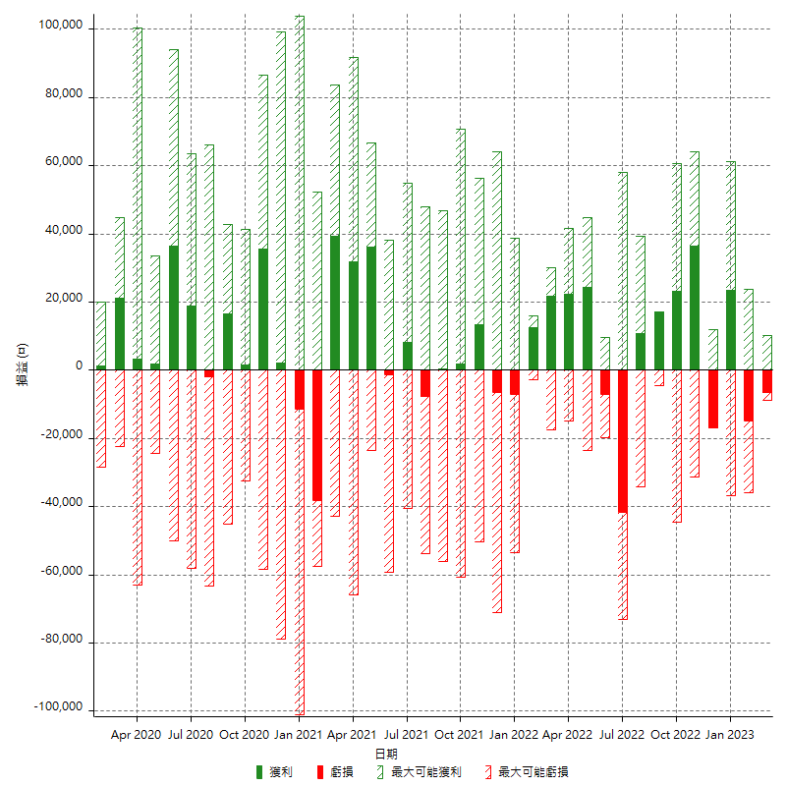

每月獲利和虧損 (%)

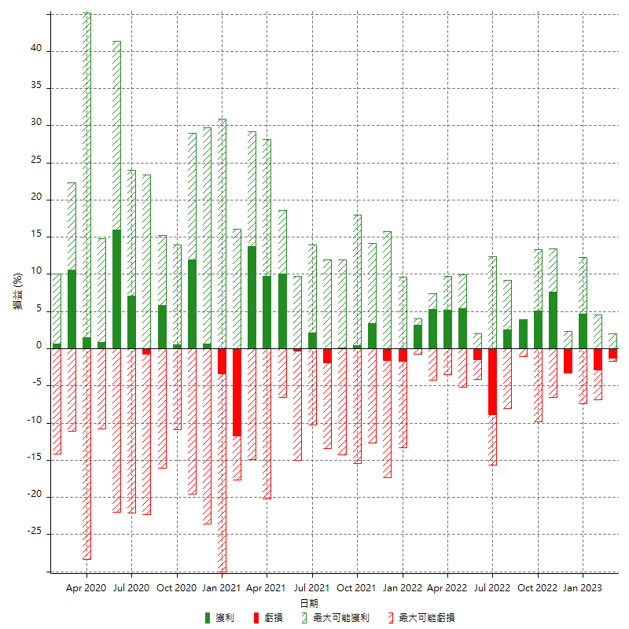

每月累積淨利

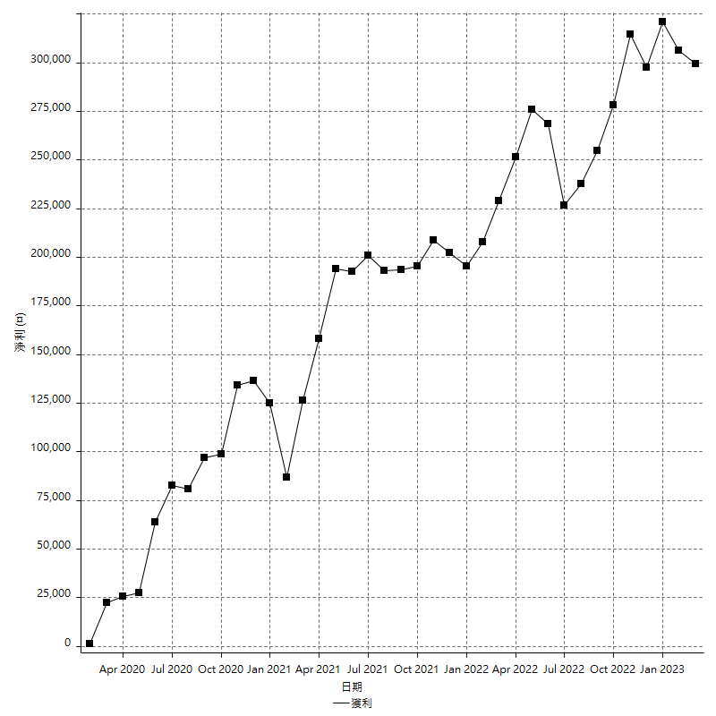

每月平均獲利

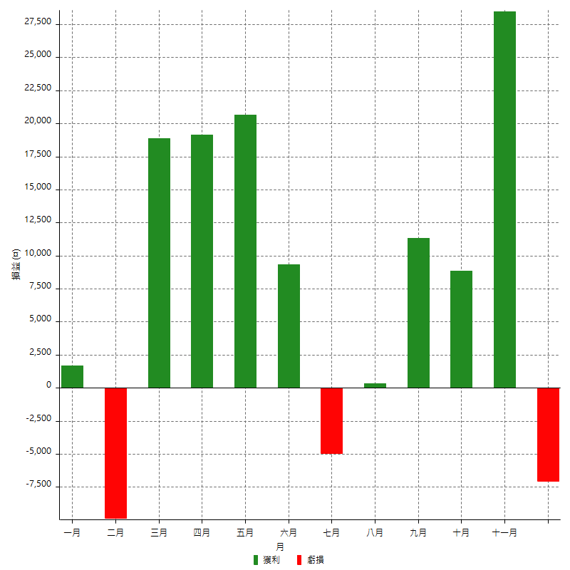

年獲利和虧損

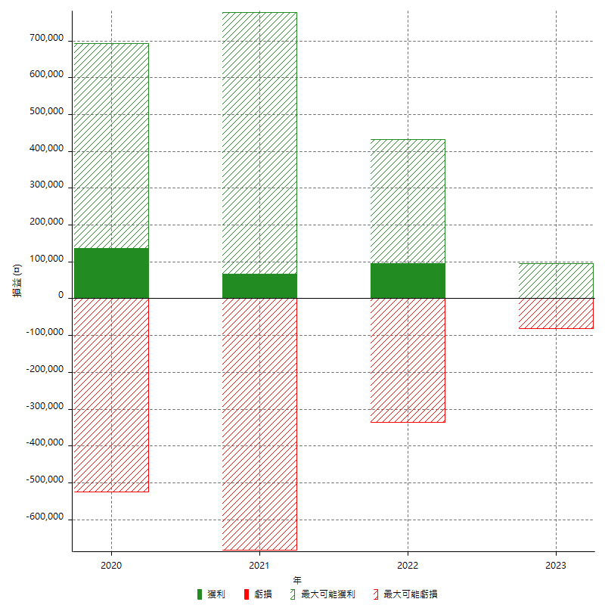

年獲利和虧損 (%)

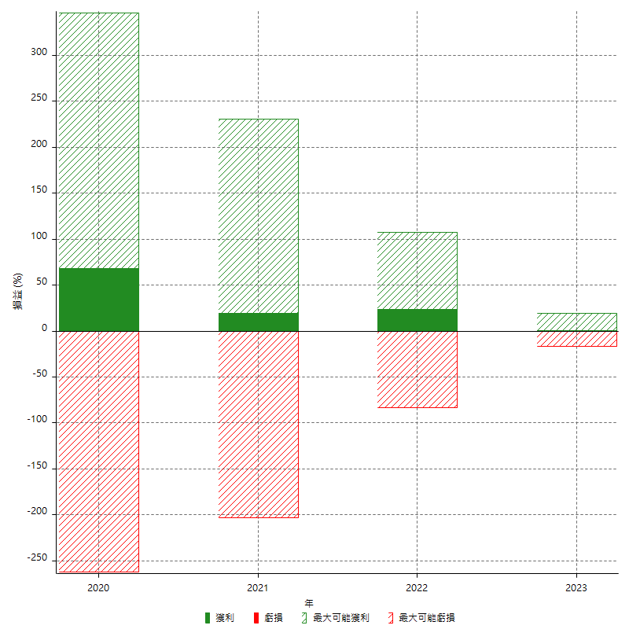

每年累積淨利

